Лист1
Фото | Категория | Коллекция | Наименование | Артикул | Дизайн/Цвет | Материал | Размер | Цена с НДС, руб. |  | Штрих код | Кол-во в заказ (шт) | Сумма

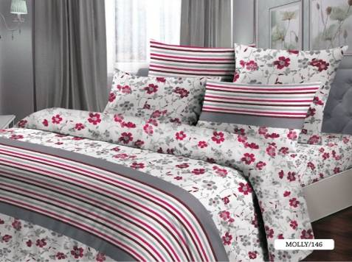 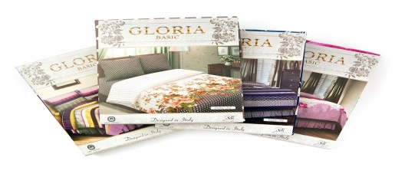 | Постельное белье | ГЛОРИЯ | КПБ "ГЛОРИЯ" 1,5 сп. с нав. 70х70 | 015011146 | MOLLY/146 | 100% хлопок (БЯЗЬ) | 1 простыня 148 х 215 см 1 пододеяльник 143 х 210 см 2 наволочки 70 х 70 см | 1,048.26 | 1,362.74 | 4757500501518 |  | 0.00
 | Постельное белье | ГЛОРИЯ | КПБ "ГЛОРИЯ" 1,5 сп. с нав. 50х70 | 015012146 | MOLLY/146 | 100% хлопок (БЯЗЬ) | 1 простыня 148 х 215 см 1 пододеяльник 143 х 210 см 2 наволочки 50 х 70 см | 1,048.26 | 1,362.74 | 4757500501518 |  | 0.00
 | Постельное белье | ГЛОРИЯ | КПБ "ГЛОРИЯ" 2х сп. с нав. 70х70 | 015034146 | MOLLY/146 | 100% хлопок (БЯЗЬ) | 1 простыня 180 х 215 см 1 пододеяльник 175 х 210 см 2 наволочки 70 х 70 см | 1,196.40 | 1,555.32 | 4757500503048 |  | 0.00
 | Постельное белье | ГЛОРИЯ | КПБ "ГЛОРИЯ" 2х сп. с нав. 50х70 | 015035146 | MOLLY/146 | 100% хлопок (БЯЗЬ) | 1 простыня 180 х 215 см 1 пододеяльник 175 х 210 см 2 наволочки 50 х 70 см | 1,196.40 | 1,555.32 | 4757500503543 |  | 0.00
 | Постельное белье | ГЛОРИЯ | КПБ "ГЛОРИЯ" 2х сп.Евро с нав. 70х70 | 015032146 | MOLLY/146 | 100% хлопок (БЯЗЬ) | 1 простыня 215 х 220 см 1 пододеяльник 210 х 220 см 2 наволочки 70 х 70 см | 1,303.62 | 1,694.71 | 4757500503024 |  | 0.00
 | Постельное белье | ГЛОРИЯ | КПБ "ГЛОРИЯ" 2х сп.Евро с нав. 50х70 | 015033146 | MOLLY/146 | 100% хлопок (БЯЗЬ) | 1 простыня 215 х 220 см 1 пододеяльник 210 х 220 см 2 наволочки 50 х 70 см | 1,303.62 | 1,694.71 | 4757500503529 |  | 0.00
 | Постельное белье | ГЛОРИЯ | КПБ "ГЛОРИЯ" Семейный с нав. 70х70 | 015041146 | MOLLY/146 | 100% хлопок (БЯЗЬ) | 1 простыня 215 х 220 см 2 пододеяльника 143 х 210 см 2 наволочки 70 х 70 см | 1,572.50 | 2,044.25 | 4757500504014 |  | 0.00
 | Постельное белье | ГЛОРИЯ | КПБ "ГЛОРИЯ" Семейный с нав. 50х70 | 015042146 | MOLLY/146 | 100% хлопок (БЯЗЬ) | 1 простыня 215 х 220 см 2 пододеяльника 143 х 210 см 2 наволочки 50 х 70 см | 1,572.50 | 2,044.25 | 4757500504519 |  | 0.00
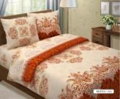  | Постельное белье | ГЛОРИЯ | КПБ "ГЛОРИЯ" 1,5 сп. с нав. 70х70 | 015011214 | BRISTOL/214 | 100% хлопок (БЯЗЬ) | 1 простыня 148 х 215 см 1 пододеяльник 143 х 210 см 2 наволочки 70 х 70 см | 1,048.26 | 1,362.74 | 4757500501518 |  | 0.00
 | Постельное белье | ГЛОРИЯ | КПБ "ГЛОРИЯ" 1,5 сп. с нав. 50х70 | 015012214 | BRISTOL/214 | 100% хлопок (БЯЗЬ) | 1 простыня 148 х 215 см 1 пододеяльник 143 х 210 см 2 наволочки 50 х 70 см | 1,048.26 | 1,362.74 | 4757500501518 |  | 0.00
 | Постельное белье | ГЛОРИЯ | КПБ "ГЛОРИЯ" 2х сп. с нав. 70х70 | 015034214 | BRISTOL/214 | 100% хлопок (БЯЗЬ) | 1 простыня 180 х 215 см 1 пододеяльник 175 х 210 см 2 наволочки 70 х 70 см | 1,196.40 | 1,555.32 | 4757500503048 |  | 0.00
 | Постельное белье | ГЛОРИЯ | КПБ "ГЛОРИЯ" 2х сп. с нав. 50х70 | 015035214 | BRISTOL/214 | 100% хлопок (БЯЗЬ) | 1 простыня 180 х 215 см 1 пододеяльник 175 х 210 см 2 наволочки 50 х 70 см | 1,196.40 | 1,555.32 | 4757500503543 |  | 0.00
 | Постельное белье | ГЛОРИЯ | КПБ "ГЛОРИЯ" 2х сп.Евро с нав. 70х70 | 015032214 | BRISTOL/214 | 100% хлопок (БЯЗЬ) | 1 простыня 215 х 220 см 1 пододеяльник 210 х 220 см 2 наволочки 70 х 70 см | 1,303.62 | 1,694.71 | 4757500503024 |  | 0.00
 | Постельное белье | ГЛОРИЯ | КПБ "ГЛОРИЯ" 2х сп.Евро с нав. 50х70 | 015033214 | BRISTOL/214 | 100% хлопок (БЯЗЬ) | 1 простыня 215 х 220 см 1 пододеяльник 210 х 220 см 2 наволочки 50 х 70 см | 1,303.62 | 1,694.71 | 4757500503529 |  | 0.00
 | Постельное белье | ГЛОРИЯ | КПБ "ГЛОРИЯ" Семейный с нав. 70х70 | 015041214 | BRISTOL/214 | 100% хлопок (БЯЗЬ) | 1 простыня 215 х 220 см 2 пододеяльника 143 х 210 см 2 наволочки 70 х 70 см | 1,572.50 | 2,044.25 | 4757500504014 |  | 0.00
 | Постельное белье | ГЛОРИЯ | КПБ "ГЛОРИЯ" Семейный с нав. 50х70 | 015042214 | BRISTOL/214 | 100% хлопок (БЯЗЬ) | 1 простыня 215 х 220 см 2 пододеяльника 143 х 210 см 2 наволочки 50 х 70 см | 1,572.50 | 2,044.25 | 4757500504519 |  | 0.00
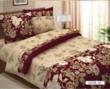  | Постельное белье | ГЛОРИЯ | КПБ "ГЛОРИЯ" 1,5 сп. с нав. 70х70 | 015011230 | KATRIN/230 | 100% хлопок (БЯЗЬ) | 1 простыня 148 х 215 см 1 пододеяльник 143 х 210 см 2 наволочки 70 х 70 см | 1,048.26 | 1,362.74 | 4757500501518 |  | 0.00
 | Постельное белье | ГЛОРИЯ | КПБ "ГЛОРИЯ" 1,5 сп. с нав. 50х70 | 015012230 | KATRIN/230 | 100% хлопок (БЯЗЬ) | 1 простыня 148 х 215 см 1 пододеяльник 143 х 210 см 2 наволочки 50 х 70 см | 1,048.26 | 1,362.74 | 4757500501518 |  | 0.00
 | Постельное белье | ГЛОРИЯ | КПБ "ГЛОРИЯ" 2х сп. с нав. 70х70 | 015034230 | KATRIN/230 | 100% хлопок (БЯЗЬ) | 1 простыня 180 х 215 см 1 пододеяльник 175 х 210 см 2 наволочки 70 х 70 см | 1,196.40 | 1,555.32 | 4757500503048 |  | 0.00
 | Постельное белье | ГЛОРИЯ | КПБ "ГЛОРИЯ" 2х сп. с нав. 50х70 | 015035230 | KATRIN/230 | 100% хлопок (БЯЗЬ) | 1 простыня 180 х 215 см 1 пододеяльник 175 х 210 см 2 наволочки 50 х 70 см | 1,196.40 | 1,555.32 | 4757500503543 |  | 0.00
 | Постельное белье | ГЛОРИЯ | КПБ "ГЛОРИЯ" 2х сп.Евро с нав. 70х70 | 015032230 | KATRIN/230 | 100% хлопок (БЯЗЬ) | 1 простыня 215 х 220 см 1 пододеяльник 210 х 220 см 2 наволочки 70 х 70 см | 1,303.62 | 1,694.71 | 4757500503024 |  | 0.00
 | Постельное белье | ГЛОРИЯ | КПБ "ГЛОРИЯ" 2х сп.Евро с нав. 50х70 | 015033230 | KATRIN/230 | 100% хлопок (БЯЗЬ) | 1 простыня 215 х 220 см 1 пододеяльник 210 х 220 см 2 наволочки 50 х 70 см | 1,303.62 | 1,694.71 | 4757500503529 |  | 0.00
 | Постельное белье | ГЛОРИЯ | КПБ "ГЛОРИЯ" Семейный с нав. 70х70 | 015041230 | KATRIN/230 | 100% хлопок (БЯЗЬ) | 1 простыня 215 х 220 см 2 пододеяльника 143 х 210 см 2 наволочки 70 х 70 см | 1,572.50 | 2,044.25 | 4757500504014 |  | 0.00
 | Постельное белье | ГЛОРИЯ | КПБ "ГЛОРИЯ" Семейный с нав. 50х70 | 015042230 | KATRIN/230 | 100% хлопок (БЯЗЬ) | 1 простыня 215 х 220 см 2 пододеяльника 143 х 210 см 2 наволочки 50 х 70 см | 1,572.50 | 2,044.25 | 4757500504519 |  | 0.00
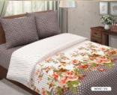  | Постельное белье | ГЛОРИЯ | КПБ "ГЛОРИЯ" 1,5 сп. с нав. 70х70 | 015011231 | MONIC/231 | 100% хлопок (БЯЗЬ) | 1 простыня 148 х 215 см 1 пододеяльник 143 х 210 см 2 наволочки 70 х 70 см | 1,048.26 | 1,362.74 | 4757500501518 |  | 0.00
 | Постельное белье | ГЛОРИЯ | КПБ "ГЛОРИЯ" 1,5 сп. с нав. 50х70 | 015012231 | MONIC/231 | 100% хлопок (БЯЗЬ) | 1 простыня 148 х 215 см 1 пододеяльник 143 х 210 см 2 наволочки 50 х 70 см | 1,048.26 | 1,362.74 | 4757500501518 |  | 0.00
 | Постельное белье | ГЛОРИЯ | КПБ "ГЛОРИЯ" 2х сп. с нав. 70х70 | 015034231 | MONIC/231 | 100% хлопок (БЯЗЬ) | 1 простыня 180 х 215 см 1 пододеяльник 175 х 210 см 2 наволочки 70 х 70 см | 1,196.40 | 1,555.32 | 4757500503048 |  | 0.00
 | Постельное белье | ГЛОРИЯ | КПБ "ГЛОРИЯ" 2х сп. с нав. 50х70 | 015035231 | MONIC/231 | 100% хлопок (БЯЗЬ) | 1 простыня 180 х 215 см 1 пододеяльник 175 х 210 см 2 наволочки 50 х 70 см | 1,196.40 | 1,555.32 | 4757500503543 |  | 0.00
 | Постельное белье | ГЛОРИЯ | КПБ "ГЛОРИЯ" 2х сп.Евро с нав. 70х70 | 015032231 | MONIC/231 | 100% хлопок (БЯЗЬ) | 1 простыня 215 х 220 см 1 пододеяльник 210 х 220 см 2 наволочки 70 х 70 см | 1,303.62 | 1,694.71 | 4757500503024 |  | 0.00
 | Постельное белье | ГЛОРИЯ | КПБ "ГЛОРИЯ" 2х сп.Евро с нав. 50х70 | 015033231 | MONIC/231 | 100% хлопок (БЯЗЬ) | 1 простыня 215 х 220 см 1 пододеяльник 210 х 220 см 2 наволочки 50 х 70 см | 1,303.62 | 1,694.71 | 4757500503529 |  | 0.00
 | Постельное белье | ГЛОРИЯ | КПБ "ГЛОРИЯ" Семейный с нав. 70х70 | 015041231 | MONIC/231 | 100% хлопок (БЯЗЬ) | 1 простыня 215 х 220 см 2 пододеяльника 143 х 210 см 2 наволочки 70 х 70 см | 1,572.50 | 2,044.25 | 4757500504014 |  | 0.00
 | Постельное белье | ГЛОРИЯ | КПБ "ГЛОРИЯ" Семейный с нав. 50х70 | 015042231 | MONIC/231 | 100% хлопок (БЯЗЬ) | 1 простыня 215 х 220 см 2 пододеяльника 143 х 210 см 2 наволочки 50 х 70 см | 1,572.50 | 2,044.25 | 4757500504519 |  | 0.00
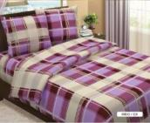 | Постельное белье | ГЛОРИЯ | КПБ "ГЛОРИЯ" 1,5 сп. с нав. 70х70 | 015011229 | INIGO/229 | 100% хлопок (БЯЗЬ) | 1 простыня 148 х 215 см 1 пододеяльник 143 х 210 см 2 наволочки 70 х 70 см | 1,048.26 | 1,362.74 | 4757500501518 |  | 0.00
 | Постельное белье | ГЛОРИЯ | КПБ "ГЛОРИЯ" 1,5 сп. с нав. 50х70 | 015012229 | INIGO/229 | 100% хлопок (БЯЗЬ) | 1 простыня 148 х 215 см 1 пододеяльник 143 х 210 см 2 наволочки 50 х 70 см | 1,048.26 | 1,362.74 | 4757500501518 |  | 0.00
 | Постельное белье | ГЛОРИЯ | КПБ "ГЛОРИЯ" 2х сп. с нав. 70х70 | 015034229 | INIGO/229 | 100% хлопок (БЯЗЬ) | 1 простыня 180 х 215 см 1 пододеяльник 175 х 210 см 2 наволочки 70 х 70 см | 1,196.40 | 1,555.32 | 4757500503048 |  | 0.00
 | Постельное белье | ГЛОРИЯ | КПБ "ГЛОРИЯ" 2х сп. с нав. 50х70 | 015035229 | INIGO/229 | 100% хлопок (БЯЗЬ) | 1 простыня 180 х 215 см 1 пододеяльник 175 х 210 см 2 наволочки 50 х 70 см | 1,196.40 | 1,555.32 | 4757500503543 |  | 0.00
 | Постельное белье | ГЛОРИЯ | КПБ "ГЛОРИЯ" 2х сп.Евро с нав. 70х70 | 015032229 | INIGO/229 | 100% хлопок (БЯЗЬ) | 1 простыня 215 х 220 см 1 пододеяльник 210 х 220 см 2 наволочки 70 х 70 см | 1,303.62 | 1,694.71 | 4757500503024 |  | 0.00
 | Постельное белье | ГЛОРИЯ | КПБ "ГЛОРИЯ" 2х сп.Евро с нав. 50х70 | 015033229 | INIGO/229 | 100% хлопок (БЯЗЬ) | 1 простыня 215 х 220 см 1 пододеяльник 210 х 220 см 2 наволочки 50 х 70 см | 1,303.62 | 1,694.71 | 4757500503529 |  | 0.00
 | Постельное белье | ГЛОРИЯ | КПБ "ГЛОРИЯ" Семейный с нав. 70х70 | 015041229 | INIGO/229 | 100% хлопок (БЯЗЬ) | 1 простыня 215 х 220 см 2 пододеяльника 143 х 210 см 2 наволочки 70 х 70 см | 1,572.50 | 2,044.25 | 4757500504014 |  | 0.00
 | Постельное белье | ГЛОРИЯ | КПБ "ГЛОРИЯ" Семейный с нав. 50х70 | 015042229 | INIGO/229 | 100% хлопок (БЯЗЬ) | 1 простыня 215 х 220 см 2 пододеяльника 143 х 210 см 2 наволочки 50 х 70 см | 1,572.50 | 2,044.25 | 4757500504519 |  | 0.00
 |  |  |  |  |  |  |  |  | #VALUE!
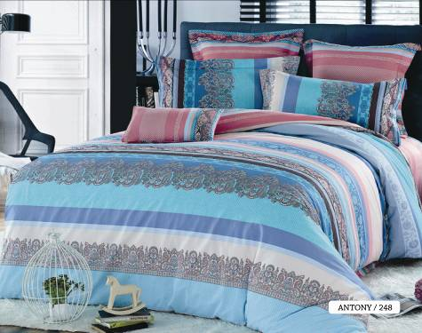 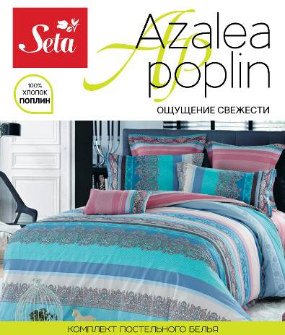 | Постельное белье | AZALEA | КПБ "AZALEA" 1,5сп. с нав. 70х70 | 019011248 | ANTONY/248 | 100% хлопок (ПОПЛИН) | 1 простыня 160 х 212 см 1 пододеяльник 145 х 210 см 2 наволочки 70 х 70 см | 1,289.54 | 1,676.40 | 4660001350441 |  | 0.00
 | Постельное белье | AZALEA | КПБ "AZALEA" 1,5сп. с нав. 50х70 | 019012248 | ANTONY/248 | 100% хлопок (ПОПЛИН) | 1 простыня 160 х 212 см 1 пододеяльник 145 х 210 см 2 наволочки 50 х 70 см | 1,289.54 | 1,676.40 | 4660001350434 |  | 0.00
 | Постельное белье | AZALEA | КПБ "AZALEA" 2х сп. с нав. 70х70 | 019034248 | ANTONY/248 | 100% хлопок (ПОПЛИН) | 1 простыня 212 х 230 см 1 пододеяльник 175 х 210 см 2 наволочки 70 х 70 см | 1,512.44 | 1,966.17 | 4660001350465 |  | 0.00
 | Постельное белье | AZALEA | КПБ "AZALEA" 2х сп. с нав. 50х70 | 019035248 | ANTONY/248 | 100% хлопок (ПОПЛИН) | 1 простыня 212 х 230 см 1 пододеяльник 175 х 210 см 2 наволочки 50 х 70 см | 1,512.44 | 1,966.17 | 4660001350458 |  | 0.00
 | Постельное белье | AZALEA | КПБ "AZALEA" 2х сп. ЕВРО с нав. 70х70 | 019032248 | ANTONY/248 | 100% хлопок (ПОПЛИН) | 1 простыня 215 х 240 см 1 пододеяльник 210 х 225 см 2 наволочки 70 х 70 см | 1,927.25 | 2,505.43 | 4660001350489 |  | 0.00
 | Постельное белье | AZALEA | КПБ "AZALEA" 2х сп. ЕВРО с нав. 50х70 | 019033248 | ANTONY/248 | 100% хлопок (ПОПЛИН) | 1 простыня 215 х 240 см 1 пододеяльник 210 х 225 см 2 наволочки 50 х 70 см | 1,927.25 | 2,505.43 | 4660001350472 |  | 0.00
 | Постельное белье | AZALEA | КПБ "AZALEA" Семейный с нав. 70х70 | 019041248 | ANTONY/248 | 100% хлопок (ПОПЛИН) | 1 простыня 215 х 240 см 2 пододеяльника 145 х 210 см 2 наволочки 70 х 70 см | 2,211.21 | 2,874.57 | 4660001350502 |  | 0.00
 | Постельное белье | AZALEA | КПБ "AZALEA" Семейный с нав. 50х70 | 019042248 | ANTONY/248 | 100% хлопок (ПОПЛИН) | 1 простыня 215 х 240 см 2 пододеяльника 145 х 210 см 2 наволочки 50 х 70 см | 2,211.21 | 2,874.57 | 4660001350496 |  | 0.00
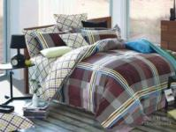 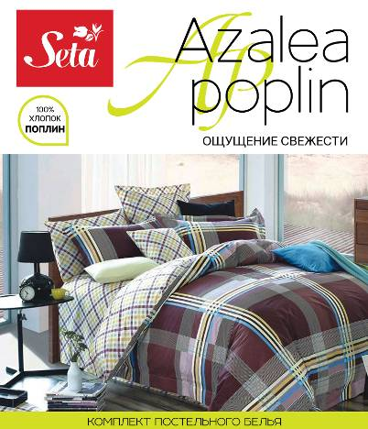 | Постельное белье | AZALEA | КПБ "AZALEA" 1,5сп. с нав. 70х70 | 019011251 | PLANK/251 | 100% хлопок (ПОПЛИН) | 1 простыня 160 х 212 см 1 пододеяльник 145 х 210 см 2 наволочки 70 х 70 см | 1,289.54 | 1,676.40 | 4660001350441 |  | 0.00
 | Постельное белье | AZALEA | КПБ "AZALEA" 1,5сп. с нав. 50х70 | 019012251 | PLANK/251 | 100% хлопок (ПОПЛИН) | 1 простыня 160 х 212 см 1 пододеяльник 145 х 210 см 2 наволочки 50 х 70 см | 1,289.54 | 1,676.40 | 4660001350434 |  | 0.00
 | Постельное белье | AZALEA | КПБ "AZALEA" 2х сп. с нав. 70х70 | 019034251 | PLANK/251 | 100% хлопок (ПОПЛИН) | 1 простыня 212 х 230 см 1 пододеяльник 175 х 210 см 2 наволочки 70 х 70 см | 1,512.44 | 1,966.17 | 4660001350465 |  | 0.00
 | Постельное белье | AZALEA | КПБ "AZALEA" 2х сп. с нав. 50х70 | 019035251 | PLANK/251 | 100% хлопок (ПОПЛИН) | 1 простыня 212 х 230 см 1 пододеяльник 175 х 210 см 2 наволочки 50 х 70 см | 1,512.44 | 1,966.17 | 4660001350458 |  | 0.00
 | Постельное белье | AZALEA | КПБ "AZALEA" 2х сп. ЕВРО с нав. 70х70 | 019032251 | PLANK/251 | 100% хлопок (ПОПЛИН) | 1 простыня 215 х 240 см 1 пододеяльник 210 х 225 см 2 наволочки 70 х 70 см | 1,927.25 | 2,505.43 | 4660001350489 |  | 0.00
 | Постельное белье | AZALEA | КПБ "AZALEA" 2х сп. ЕВРО с нав. 50х70 | 019033251 | PLANK/251 | 100% хлопок (ПОПЛИН) | 1 простыня 215 х 240 см 1 пододеяльник 210 х 225 см 2 наволочки 50 х 70 см | 1,927.25 | 2,505.43 | 4660001350472 |  | 0.00
 | Постельное белье | AZALEA | КПБ "AZALEA" Семейный с нав. 70х70 | 019041251 | PLANK/251 | 100% хлопок (ПОПЛИН) | 1 простыня 215 х 240 см 2 пододеяльника 145 х 210 см 2 наволочки 70 х 70 см | 2,211.21 | 2,874.57 | 4660001350502 |  | 0.00
 | Постельное белье | AZALEA | КПБ "AZALEA" Семейный с нав. 50х70 | 019042251 | PLANK/251 | 100% хлопок (ПОПЛИН) | 1 простыня 215 х 240 см 2 пододеяльника 145 х 210 см 2 наволочки 50 х 70 см | 2,211.21 | 2,874.57 | 4660001350496 |  | 0.00
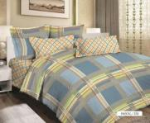 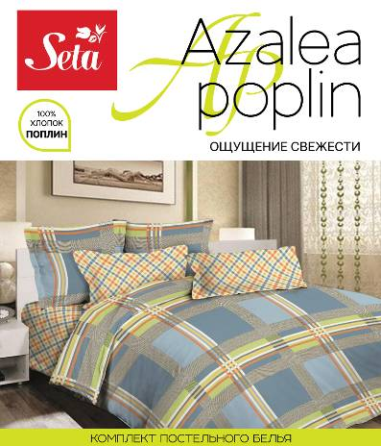 | Постельное белье | AZALEA | КПБ "AZALEA" 1,5сп. с нав. 70х70 | 019011250 | PASCAL/250 | 100% хлопок (ПОПЛИН) | 1 простыня 160 х 212 см 1 пододеяльник 145 х 210 см 2 наволочки 70 х 70 см | 1,289.54 | 1,676.40 | 4660001350441 |  | 0.00
 | Постельное белье | AZALEA | КПБ "AZALEA" 1,5сп. с нав. 50х70 | 019012250 | PASCAL/250 | 100% хлопок (ПОПЛИН) | 1 простыня 160 х 212 см 1 пододеяльник 145 х 210 см 2 наволочки 50 х 70 см | 1,289.54 | 1,676.40 | 4660001350434 |  | 0.00
 | Постельное белье | AZALEA | КПБ "AZALEA" 2х сп. с нав. 70х70 | 019034250 | PASCAL/250 | 100% хлопок (ПОПЛИН) | 1 простыня 212 х 230 см 1 пододеяльник 175 х 210 см 2 наволочки 70 х 70 см | 1,512.44 | 1,966.17 | 4660001350465 |  | 0.00
 | Постельное белье | AZALEA | КПБ "AZALEA" 2х сп. с нав. 50х70 | 019035250 | PASCAL/250 | 100% хлопок (ПОПЛИН) | 1 простыня 212 х 230 см 1 пододеяльник 175 х 210 см 2 наволочки 50 х 70 см | 1,512.44 | 1,966.17 | 4660001350458 |  | 0.00
 | Постельное белье | AZALEA | КПБ "AZALEA" 2х сп. ЕВРО с нав. 70х70 | 019032250 | PASCAL/250 | 100% хлопок (ПОПЛИН) | 1 простыня 215 х 240 см 1 пододеяльник 210 х 225 см 2 наволочки 70 х 70 см | 1,927.25 | 2,505.43 | 4660001350489 |  | 0.00
 | Постельное белье | AZALEA | КПБ "AZALEA" 2х сп. ЕВРО с нав. 50х70 | 019033250 | PASCAL/250 | 100% хлопок (ПОПЛИН) | 1 простыня 215 х 240 см 1 пододеяльник 210 х 225 см 2 наволочки 50 х 70 см | 1,927.25 | 2,505.43 | 4660001350472 |  | 0.00
 | Постельное белье | AZALEA | КПБ "AZALEA" Семейный с нав. 70х70 | 019041250 | PASCAL/250 | 100% хлопок (ПОПЛИН) | 1 простыня 215 х 240 см 2 пододеяльника 145 х 210 см 2 наволочки 70 х 70 см | 2,211.21 | 2,874.57 | 4660001350502 |  | 0.00
 | Постельное белье | AZALEA | КПБ "AZALEA" Семейный с нав. 50х70 | 019042250 | PASCAL/250 | 100% хлопок (ПОПЛИН) | 1 простыня 215 х 240 см 2 пододеяльника 145 х 210 см 2 наволочки 50 х 70 см | 2,211.21 | 2,874.57 | 4660001350496 |  | 0.00
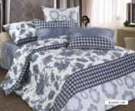 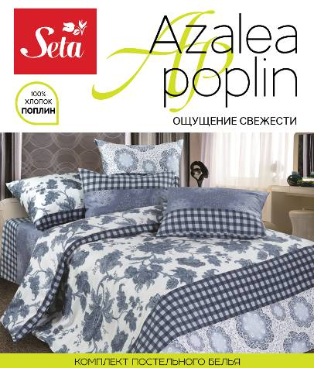 | Постельное белье | AZALEA | КПБ "AZALEA" 1,5сп. с нав. 70х70 | 019011249 | BLANES/249 | 100% хлопок (ПОПЛИН) | 1 простыня 160 х 212 см 1 пододеяльник 145 х 210 см 2 наволочки 70 х 70 см | 1,289.54 | 1,676.40 | 4660001350441 |  | 0.00
 | Постельное белье | AZALEA | КПБ "AZALEA" 1,5сп. с нав. 50х70 | 019012249 | BLANES/249 | 100% хлопок (ПОПЛИН) | 1 простыня 160 х 212 см 1 пододеяльник 145 х 210 см 2 наволочки 50 х 70 см | 1,289.54 | 1,676.40 | 4660001350434 |  | 0.00
 | Постельное белье | AZALEA | КПБ "AZALEA" 2х сп. с нав. 70х70 | 019034249 | BLANES/249 | 100% хлопок (ПОПЛИН) | 1 простыня 212 х 230 см 1 пододеяльник 175 х 210 см 2 наволочки 70 х 70 см | 1,512.44 | 1,966.17 | 4660001350465 |  | 0.00
 | Постельное белье | AZALEA | КПБ "AZALEA" 2х сп. с нав. 50х70 | 019035249 | BLANES/249 | 100% хлопок (ПОПЛИН) | 1 простыня 212 х 230 см 1 пододеяльник 175 х 210 см 2 наволочки 50 х 70 см | 1,512.44 | 1,966.17 | 4660001350458 |  | 0.00
 | Постельное белье | AZALEA | КПБ "AZALEA" 2х сп. ЕВРО с нав. 70х70 | 019032249 | BLANES/249 | 100% хлопок (ПОПЛИН) | 1 простыня 215 х 240 см 1 пододеяльник 210 х 225 см 2 наволочки 70 х 70 см | 1,927.25 | 2,505.43 | 4660001350489 |  | 0.00
 | Постельное белье | AZALEA | КПБ "AZALEA" 2х сп. ЕВРО с нав. 50х70 | 019033249 | BLANES/249 | 100% хлопок (ПОПЛИН) | 1 простыня 215 х 240 см 1 пододеяльник 210 х 225 см 2 наволочки 50 х 70 см | 1,927.25 | 2,505.43 | 4660001350472 |  | 0.00
 | Постельное белье | AZALEA | КПБ "AZALEA" Семейный с нав. 70х70 | 019041249 | BLANES/249 | 100% хлопок (ПОПЛИН) | 1 простыня 215 х 240 см 2 пододеяльника 145 х 210 см 2 наволочки 70 х 70 см | 2,211.21 | 2,874.57 | 4660001350502 |  | 0.00
 | Постельное белье | AZALEA | КПБ "AZALEA" Семейный с нав. 50х70 | 019042249 | BLANES/249 | 100% хлопок (ПОПЛИН) | 1 простыня 215 х 240 см 2 пододеяльника 145 х 210 см 2 наволочки 50 х 70 см | 2,211.21 | 2,874.57 | 4660001350496 |  | 0.00
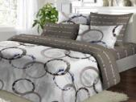 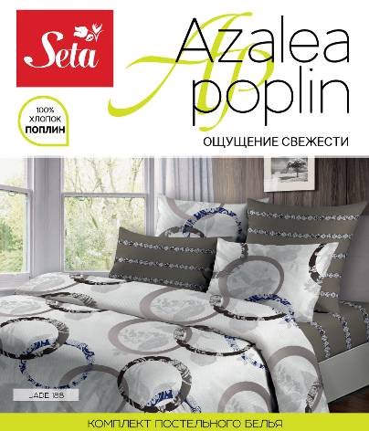 | Постельное белье | AZALEA | КПБ "AZALEA" 1,5сп. с нав. 70х70 | 019011188 | JADE/188 | 100% хлопок (ПОПЛИН) | 1 простыня 160 х 212 см 1 пододеяльник 145 х 210 см 2 наволочки 70 х 70 см | 1,289.54 | 1,676.40 | 4660001350441 |  | 0.00
 | Постельное белье | AZALEA | КПБ "AZALEA" 1,5сп. с нав. 50х70 | 019012188 | JADE/188 | 100% хлопок (ПОПЛИН) | 1 простыня 160 х 212 см 1 пододеяльник 145 х 210 см 2 наволочки 50 х 70 см | 1,289.54 | 1,676.40 | 4660001350434 |  | 0.00
 | Постельное белье | AZALEA | КПБ "AZALEA" 2х сп. с нав. 70х70 | 019034188 | JADE/188 | 100% хлопок (ПОПЛИН) | 1 простыня 212 х 230 см 1 пододеяльник 175 х 210 см 2 наволочки 70 х 70 см | 1,512.44 | 1,966.17 | 4660001350465 |  | 0.00
 | Постельное белье | AZALEA | КПБ "AZALEA" 2х сп. с нав. 50х70 | 019035188 | JADE/188 | 100% хлопок (ПОПЛИН) | 1 простыня 212 х 230 см 1 пододеяльник 175 х 210 см 2 наволочки 50 х 70 см | 1,512.44 | 1,966.17 | 4660001350458 |  | 0.00
 | Постельное белье | AZALEA | КПБ "AZALEA" 2х сп. ЕВРО с нав. 70х70 | 019032188 | JADE/188 | 100% хлопок (ПОПЛИН) | 1 простыня 215 х 240 см 1 пододеяльник 210 х 225 см 2 наволочки 70 х 70 см | 1,927.25 | 2,505.43 | 4660001350489 |  | 0.00
 | Постельное белье | AZALEA | КПБ "AZALEA" 2х сп. ЕВРО с нав. 50х70 | 019033188 | JADE/188 | 100% хлопок (ПОПЛИН) | 1 простыня 215 х 240 см 1 пододеяльник 210 х 225 см 2 наволочки 50 х 70 см | 1,927.25 | 2,505.43 | 4660001350472 |  | 0.00
 | Постельное белье | AZALEA | КПБ "AZALEA" Семейный с нав. 70х70 | 019041188 | JADE/188 | 100% хлопок (ПОПЛИН) | 1 простыня 215 х 240 см 2 пододеяльника 145 х 210 см 2 наволочки 70 х 70 см | 2,211.21 | 2,874.57 | 4660001350502 |  | 0.00
 | Постельное белье | AZALEA | КПБ "AZALEA" Семейный с нав. 50х70 | 019042188 | JADE/188 | 100% хлопок (ПОПЛИН) | 1 простыня 215 х 240 см 2 пододеяльника 145 х 210 см 2 наволочки 50 х 70 см | 2,211.21 | 2,874.57 | 4660001350496 |  | 0.00
 |  |  |  |  |  |  |  |  | #VALUE!
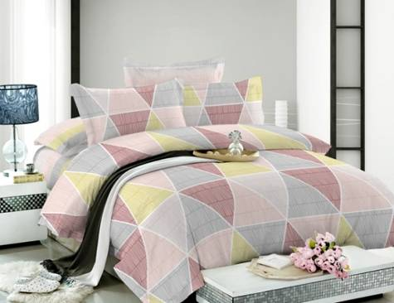 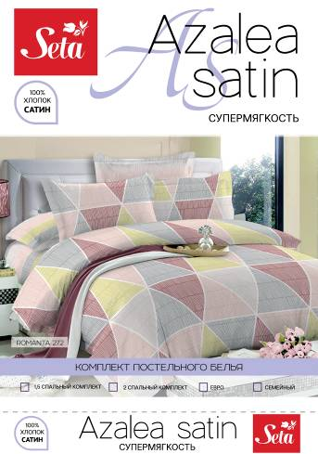 | Постельное белье | AZALEA SATIN | КПБ "AZALEA SATEEN" 1,5сп. с нав. 70х70 | 019111272 | ROMANTA/272 | 100% хлопок (САТИН) | 1 простыня 160 х 210 см 1 пододеяльник 145 х 210 см 2 наволочки 70 х 70 см | 1,848.23 | 2,402.70 | 4660001350625 |  | 0.00
 | Постельное белье | AZALEA SATIN | КПБ "AZALEA SATEEN" 1,5сп. с нав. 50х70 | 019112272 | ROMANTA/272 | 100% хлопок (САТИН) | 1 простыня 160 х 210 см 1 пододеяльник 145 х 210 см 2 наволочки 50 х 70 см | 1,848.23 | 2,402.70 | 4660001350632 |  | 0.00
 | Постельное белье | AZALEA SATIN | КПБ "AZALEA SATEEN" 2х сп. с нав. 70х70 | 019134272 | ROMANTA/272 | 100% хлопок (САТИН) | 1 простыня 210 х 225 см 1 пододеяльник 175 х 210 см 2 наволочки 70 х 70 см | 2,117.70 | 2,753.01 | 4660001350649 |  | 0.00
 | Постельное белье | AZALEA SATIN | КПБ "AZALEA SATEEN" 2х сп. с нав. 50х70 | 019135272 | ROMANTA/272 | 100% хлопок (САТИН) | 1 простыня 210 х 225 см 1 пододеяльник 175 х 210 см 2 наволочки 50 х 70 см | 2,117.70 | 2,753.01 | 4660001350656 |  | 0.00
 | Постельное белье | AZALEA SATIN | КПБ "AZALEA SATEEN" 2х сп. ЕВРО с нав. 70х70 | 019132272 | ROMANTA/272 | 100% хлопок (САТИН) | 1 простыня 210 х 240 см 1 пододеяльник 210 х 225 см 2 наволочки 70 х 70 см | 2,591.75 | 3,369.28 | 4660001350663 |  | 0.00
 | Постельное белье | AZALEA SATIN | КПБ "AZALEA SATEEN" 2х сп. ЕВРО с нав. 50х70 | 019133272 | ROMANTA/272 | 100% хлопок (САТИН) | 1 простыня 210 х 240 см 1 пододеяльник 210 х 225 см 2 наволочки 50 х 70 см | 2,591.75 | 3,369.28 | 4660001350670 |  | 0.00
 | Постельное белье | AZALEA SATIN | КПБ "AZALEA SATEEN" Семейный с нав. 70х70 | 019141272 | ROMANTA/272 | 100% хлопок (САТИН) | 1 простыня 210 х 240 см 2 пододеяльника 145 х 210 см 2 наволочки 70 х 70 см | 3,075.46 | 3,998.10 | 4660001350687 |  | 0.00
 | Постельное белье | AZALEA SATIN | КПБ "AZALEA SATEEN" Семейный с нав. 50х70 | 019142272 | ROMANTA/272 | 100% хлопок (САТИН) | 1 простыня 210 х 240 см 2 пододеяльника 145 х 210 см 2 наволочки 50 х 70 см | 3,075.46 | 3,998.10 | 4660001350694 |  | 0.00
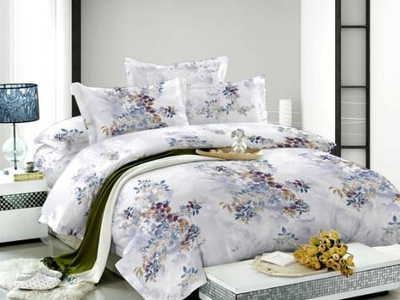 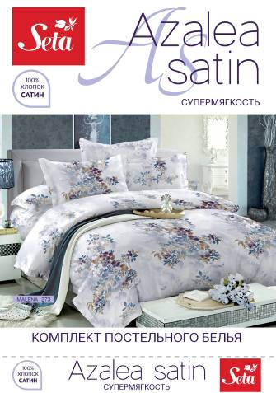 | Постельное белье | AZALEA SATIN | КПБ "AZALEA SATEEN" 1,5сп. с нав. 70х70 | 019111273 | MALENA/273 | 100% хлопок (САТИН) | 1 простыня 160 х 210 см 1 пододеяльник 145 х 210 см 2 наволочки 70 х 70 см | 1,848.23 | 2,402.70 | 4660001350625 |  | 0.00
 | Постельное белье | AZALEA SATIN | КПБ "AZALEA SATEEN" 1,5сп. с нав. 50х70 | 019112273 | MALENA/273 | 100% хлопок (САТИН) | 1 простыня 160 х 210 см 1 пододеяльник 145 х 210 см 2 наволочки 50 х 70 см | 1,848.23 | 2,402.70 | 4660001350632 |  | 0.00
 | Постельное белье | AZALEA SATIN | КПБ "AZALEA SATEEN" 2х сп. с нав. 70х70 | 019134273 | MALENA/273 | 100% хлопок (САТИН) | 1 простыня 210 х 225 см 1 пододеяльник 175 х 210 см 2 наволочки 70 х 70 см | 2,117.70 | 2,753.01 | 4660001350649 |  | 0.00
 | Постельное белье | AZALEA SATIN | КПБ "AZALEA SATEEN" 2х сп. с нав. 50х70 | 019135273 | MALENA/273 | 100% хлопок (САТИН) | 1 простыня 210 х 225 см 1 пододеяльник 175 х 210 см 2 наволочки 50 х 70 см | 2,117.70 | 2,753.01 | 4660001350656 |  | 0.00
 | Постельное белье | AZALEA SATIN | КПБ "AZALEA SATEEN" 2х сп. ЕВРО с нав. 70х70 | 019132273 | MALENA/273 | 100% хлопок (САТИН) | 1 простыня 210 х 240 см 1 пододеяльник 210 х 225 см 2 наволочки 70 х 70 см | 2,591.75 | 3,369.28 | 4660001350663 |  | 0.00
 | Постельное белье | AZALEA SATIN | КПБ "AZALEA SATEEN" 2х сп. ЕВРО с нав. 50х70 | 019133273 | MALENA/273 | 100% хлопок (САТИН) | 1 простыня 210 х 240 см 1 пододеяльник 210 х 225 см 2 наволочки 50 х 70 см | 2,591.75 | 3,369.28 | 4660001350670 |  | 0.00
 | Постельное белье | AZALEA SATIN | КПБ "AZALEA SATEEN" Семейный с нав. 70х70 | 019141273 | MALENA/273 | 100% хлопок (САТИН) | 1 простыня 210 х 240 см 2 пододеяльника 145 х 210 см 2 наволочки 70 х 70 см | 3,075.46 | 3,998.10 | 4660001350687 |  | 0.00
 | Постельное белье | AZALEA SATIN | КПБ "AZALEA SATEEN" Семейный с нав. 50х70 | 019142273 | MALENA/273 | 100% хлопок (САТИН) | 1 простыня 210 х 240 см 2 пододеяльника 145 х 210 см 2 наволочки 50 х 70 см | 3,075.46 | 3,998.10 | 4660001350694 |  | 0.00
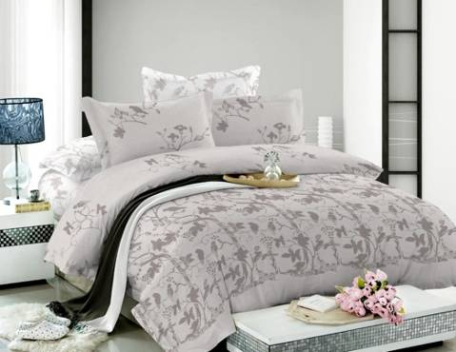 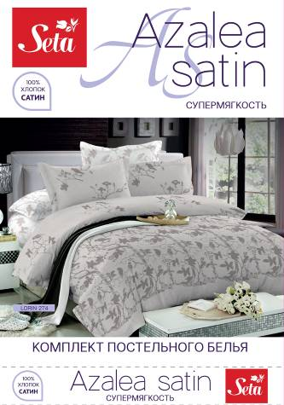 | Постельное белье | AZALEA SATIN | КПБ "AZALEA SATEEN" 1,5сп. с нав. 70х70 | 019111274 | LOREEN/274 | 100% хлопок (САТИН) | 1 простыня 160 х 210 см 1 пододеяльник 145 х 210 см 2 наволочки 70 х 70 см | 1,848.23 | 2,402.70 | 4660001350625 |  | 0.00
 | Постельное белье | AZALEA SATIN | КПБ "AZALEA SATEEN" 1,5сп. с нав. 50х70 | 019112274 | LOREEN/274 | 100% хлопок (САТИН) | 1 простыня 160 х 210 см 1 пододеяльник 145 х 210 см 2 наволочки 50 х 70 см | 1,848.23 | 2,402.70 | 4660001350632 |  | 0.00
 | Постельное белье | AZALEA SATIN | КПБ "AZALEA SATEEN" 2х сп. с нав. 70х70 | 019134274 | LOREEN/274 | 100% хлопок (САТИН) | 1 простыня 210 х 225 см 1 пододеяльник 175 х 210 см 2 наволочки 70 х 70 см | 2,117.70 | 2,753.01 | 4660001350649 |  | 0.00
 | Постельное белье | AZALEA SATIN | КПБ "AZALEA SATEEN" 2х сп. с нав. 50х70 | 019135274 | LOREEN/274 | 100% хлопок (САТИН) | 1 простыня 210 х 225 см 1 пододеяльник 175 х 210 см 2 наволочки 50 х 70 см | 2,117.70 | 2,753.01 | 4660001350656 |  | 0.00
 | Постельное белье | AZALEA SATIN | КПБ "AZALEA SATEEN" 2х сп. ЕВРО с нав. 70х70 | 019132274 | LOREEN/274 | 100% хлопок (САТИН) | 1 простыня 210 х 240 см 1 пододеяльник 210 х 225 см 2 наволочки 70 х 70 см | 2,591.75 | 3,369.28 | 4660001350663 |  | 0.00
 | Постельное белье | AZALEA SATIN | КПБ "AZALEA SATEEN" 2х сп. ЕВРО с нав. 50х70 | 019133274 | LOREEN/274 | 100% хлопок (САТИН) | 1 простыня 210 х 240 см 1 пододеяльник 210 х 225 см 2 наволочки 50 х 70 см | 2,591.75 | 3,369.28 | 4660001350670 |  | 0.00
 | Постельное белье | AZALEA SATIN | КПБ "AZALEA SATEEN" Семейный с нав. 70х70 | 019141274 | LOREEN/274 | 100% хлопок (САТИН) | 1 простыня 210 х 240 см 2 пододеяльника 145 х 210 см 2 наволочки 70 х 70 см | 3,075.46 | 3,998.10 | 4660001350687 |  | 0.00
 | Постельное белье | AZALEA SATIN | КПБ "AZALEA SATEEN" Семейный с нав. 50х70 | 019142274 | LOREEN/274 | 100% хлопок (САТИН) | 1 простыня 210 х 240 см 2 пододеяльника 145 х 210 см 2 наволочки 50 х 70 см | 3,075.46 | 3,998.10 | 4660001350694 |  | 0.00
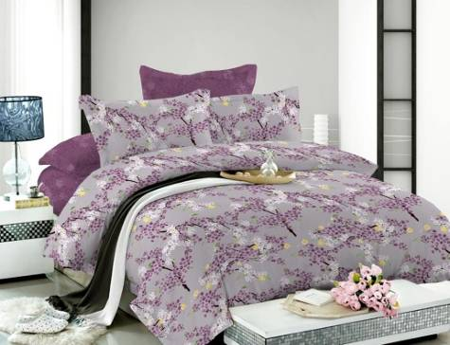 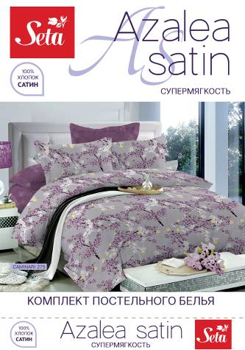 | Постельное белье | AZALEA SATIN | КПБ "AZALEA SATEEN" 1,5сп. с нав. 70х70 | 019111275 | CAMINARI/275 | 100% хлопок (САТИН) | 1 простыня 160 х 210 см 1 пододеяльник 145 х 210 см 2 наволочки 70 х 70 см | 1,848.23 | 2,402.70 | 4660001350625 |  | 0.00
 | Постельное белье | AZALEA SATIN | КПБ "AZALEA SATEEN" 1,5сп. с нав. 50х70 | 019112275 | CAMINARI/275 | 100% хлопок (САТИН) | 1 простыня 160 х 210 см 1 пододеяльник 145 х 210 см 2 наволочки 50 х 70 см | 1,848.23 | 2,402.70 | 4660001350632 |  | 0.00
 | Постельное белье | AZALEA SATIN | КПБ "AZALEA SATEEN" 2х сп. с нав. 70х70 | 019134275 | CAMINARI/275 | 100% хлопок (САТИН) | 1 простыня 210 х 225 см 1 пододеяльник 175 х 210 см 2 наволочки 70 х 70 см | 2,117.70 | 2,753.01 | 4660001350649 |  | 0.00
 | Постельное белье | AZALEA SATIN | КПБ "AZALEA SATEEN" 2х сп. с нав. 50х70 | 019135275 | CAMINARI/275 | 100% хлопок (САТИН) | 1 простыня 210 х 225 см 1 пододеяльник 175 х 210 см 2 наволочки 50 х 70 см | 2,117.70 | 2,753.01 | 4660001350656 |  | 0.00
 | Постельное белье | AZALEA SATIN | КПБ "AZALEA SATEEN" 2х сп. ЕВРО с нав. 70х70 | 019132275 | CAMINARI/275 | 100% хлопок (САТИН) | 1 простыня 210 х 240 см 1 пододеяльник 210 х 225 см 2 наволочки 70 х 70 см | 2,591.75 | 3,369.28 | 4660001350663 |  | 0.00
 | Постельное белье | AZALEA SATIN | КПБ "AZALEA SATEEN" 2х сп. ЕВРО с нав. 50х70 | 019133275 | CAMINARI/275 | 100% хлопок (САТИН) | 1 простыня 210 х 240 см 1 пододеяльник 210 х 225 см 2 наволочки 50 х 70 см | 2,591.75 | 3,369.28 | 4660001350670 |  | 0.00
 | Постельное белье | AZALEA SATIN | КПБ "AZALEA SATEEN" Семейный с нав. 70х70 | 019141275 | CAMINARI/275 | 100% хлопок (САТИН) | 1 простыня 210 х 240 см 2 пододеяльника 145 х 210 см 2 наволочки 70 х 70 см | 3,075.46 | 3,998.10 | 4660001350687 |  | 0.00
 | Постельное белье | AZALEA SATIN | КПБ "AZALEA SATEEN" Семейный с нав. 50х70 | 019142275 | CAMINARI/275 | 100% хлопок (САТИН) | 1 простыня 210 х 240 см 2 пододеяльника 145 х 210 см 2 наволочки 50 х 70 см | 3,075.46 | 3,998.10 | 4660001350694 |  | 0.00
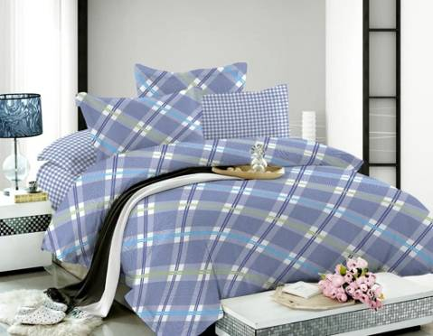 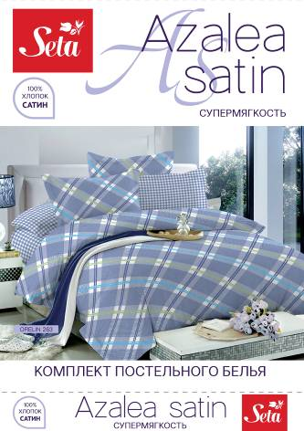 | Постельное белье | AZALEA SATIN | КПБ "AZALEA SATEEN" 1,5сп. с нав. 70х70 | 019111263 | ORELIN/263 | 100% хлопок (САТИН) | 1 простыня 160 х 210 см 1 пододеяльник 145 х 210 см 2 наволочки 70 х 70 см | 1,848.23 | 2,402.70 | 4660001350625 |  | 0.00
 | Постельное белье | AZALEA SATIN | КПБ "AZALEA SATEEN" 1,5сп. с нав. 50х70 | 019112263 | ORELIN/263 | 100% хлопок (САТИН) | 1 простыня 160 х 210 см 1 пододеяльник 145 х 210 см 2 наволочки 50 х 70 см | 1,848.23 | 2,402.70 | 4660001350632 |  | 0.00
 | Постельное белье | AZALEA SATIN | КПБ "AZALEA SATEEN" 2х сп. с нав. 70х70 | 019134263 | ORELIN/263 | 100% хлопок (САТИН) | 1 простыня 210 х 225 см 1 пододеяльник 175 х 210 см 2 наволочки 70 х 70 см | 2,117.70 | 2,753.01 | 4660001350649 |  | 0.00
 | Постельное белье | AZALEA SATIN | КПБ "AZALEA SATEEN" 2х сп. с нав. 50х70 | 019135263 | ORELIN/263 | 100% хлопок (САТИН) | 1 простыня 210 х 225 см 1 пододеяльник 175 х 210 см 2 наволочки 50 х 70 см | 2,117.70 | 2,753.01 | 4660001350656 |  | 0.00
 | Постельное белье | AZALEA SATIN | КПБ "AZALEA SATEEN" 2х сп. ЕВРО с нав. 70х70 | 019132263 | ORELIN/263 | 100% хлопок (САТИН) | 1 простыня 210 х 240 см 1 пододеяльник 210 х 225 см 2 наволочки 70 х 70 см | 2,591.75 | 3,369.28 | 4660001350663 |  | 0.00
 | Постельное белье | AZALEA SATIN | КПБ "AZALEA SATEEN" 2х сп. ЕВРО с нав. 50х70 | 019133263 | ORELIN/263 | 100% хлопок (САТИН) | 1 простыня 210 х 240 см 1 пододеяльник 210 х 225 см 2 наволочки 50 х 70 см | 2,591.75 | 3,369.28 | 4660001350670 |  | 0.00
 | Постельное белье | AZALEA SATIN | КПБ "AZALEA SATEEN" Семейный с нав. 70х70 | 019141263 | ORELIN/263 | 100% хлопок (САТИН) | 1 простыня 210 х 240 см 2 пододеяльника 145 х 210 см 2 наволочки 70 х 70 см | 3,075.46 | 3,998.10 | 4660001350687 |  | 0.00
 | Постельное белье | AZALEA SATIN | КПБ "AZALEA SATEEN" Семейный с нав. 50х70 | 019142263 | ORELIN/263 | 100% хлопок (САТИН) | 1 простыня 210 х 240 см 2 пододеяльника 145 х 210 см 2 наволочки 50 х 70 см | 3,075.46 | 3,998.10 | 4660001350694 |  | 0.00
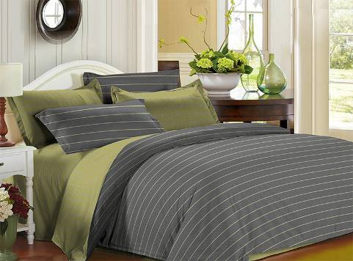 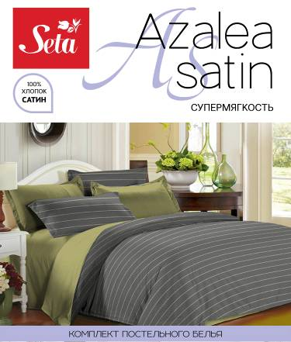 | Постельное белье | AZALEA SATIN | КПБ "AZALEA SATEEN" 1,5сп. с нав. 70х70 | 019111276 | BEGUR/276 | 100% хлопок (САТИН) | 1 простыня 160 х 210 см 1 пододеяльник 145 х 210 см 2 наволочки 70 х 70 см | 1,848.23 | 2,402.70 | 4660001350625 |  | 0.00
 | Постельное белье | AZALEA SATIN | КПБ "AZALEA SATEEN" 1,5сп. с нав. 50х70 | 019112276 | BEGUR/276 | 100% хлопок (САТИН) | 1 простыня 160 х 210 см 1 пододеяльник 145 х 210 см 2 наволочки 50 х 70 см | 1,848.23 | 2,402.70 | 4660001350632 |  | 0.00
 | Постельное белье | AZALEA SATIN | КПБ "AZALEA SATEEN" 2х сп. с нав. 70х70 | 019134276 | BEGUR/276 | 100% хлопок (САТИН) | 1 простыня 210 х 225 см 1 пододеяльник 175 х 210 см 2 наволочки 70 х 70 см | 2,117.70 | 2,753.01 | 4660001350649 |  | 0.00
 | Постельное белье | AZALEA SATIN | КПБ "AZALEA SATEEN" 2х сп. с нав. 50х70 | 019135276 | BEGUR/276 | 100% хлопок (САТИН) | 1 простыня 210 х 225 см 1 пододеяльник 175 х 210 см 2 наволочки 50 х 70 см | 2,117.70 | 2,753.01 | 4660001350656 |  | 0.00
 | Постельное белье | AZALEA SATIN | КПБ "AZALEA SATEEN" 2х сп. ЕВРО с нав. 70х70 | 019132276 | BEGUR/276 | 100% хлопок (САТИН) | 1 простыня 210 х 240 см 1 пододеяльник 210 х 225 см 2 наволочки 70 х 70 см | 2,591.75 | 3,369.28 | 4660001350663 |  | 0.00
 | Постельное белье | AZALEA SATIN | КПБ "AZALEA SATEEN" 2х сп. ЕВРО с нав. 50х70 | 019133276 | BEGUR/276 | 100% хлопок (САТИН) | 1 простыня 210 х 240 см 1 пододеяльник 210 х 225 см 2 наволочки 50 х 70 см | 2,591.75 | 3,369.28 | 4660001350670 |  | 0.00
 | Постельное белье | AZALEA SATIN | КПБ "AZALEA SATEEN" Семейный с нав. 70х70 | 019141276 | BEGUR/276 | 100% хлопок (САТИН) | 1 простыня 210 х 240 см 2 пододеяльника 145 х 210 см 2 наволочки 70 х 70 см | 3,075.46 | 3,998.10 | 4660001350687 |  | 0.00
 | Постельное белье | AZALEA SATIN | КПБ "AZALEA SATEEN" Семейный с нав. 50х70 | 019142276 | BEGUR/276 | 100% хлопок (САТИН) | 1 простыня 210 х 240 см 2 пододеяльника 145 х 210 см 2 наволочки 50 х 70 см | 3,075.46 | 3,998.10 | 4660001350694 |  | 0.00
 |  |  |  |  |  |  |  |  | #VALUE!
 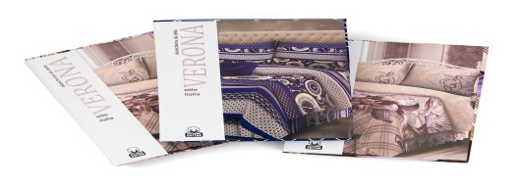 | Постельное белье | VERONA | КПБ "VERONA" 1,5 СП с 2 нав 70х70 | 015811233 | VALERY/233 | 100% хлопок (БЯЗЬ) | 1 простыня 148 х 215 см 1 пододеяльник 143 х 210 см 2 наволочки 70 х 70 см | 1102.00 | 1,432.60 | 4690687042781 |  | 0.00
 | Постельное белье | VERONA | КПБ "VERONA" 1,5 СП с 2 нав 50x70 | 015812233 | VALERY/233 | 100% хлопок (БЯЗЬ) | 1 простыня 148 х 215 см 1 пододеяльник 143 х 210 см 2 наволочки 50 х 70 см | 1102.00 | 1,432.60 | 4690687042798 |  | 0.00
 | Постельное белье | VERONA | КПБ "VERONA" 2 СП с 2 нав 70х70 | 015834233 | VALERY/233 | 100% хлопок (БЯЗЬ) | 1 простыня 180 х 215 см 1 пододеяльник 175 х 210 см 2 наволочки 70 х 70 см | 1246.40 | 1,620.32 | 4690687042828 |  | 0.00
 | Постельное белье | VERONA | КПБ "VERONA" 2 СП с 2 нав 50*70 | 015835233 | VALERY/233 | 100% хлопок (БЯЗЬ) | 1 простыня 180 х 215 см 1 пододеяльник 175 х 210 см 2 наволочки 50 х 70 см | 1246.40 | 1,620.32 | 4690687042835 |  | 0.00
 | Постельное белье | VERONA | КПБ "VERONA" ЕВРО с 2 нав 70х70 | 015832233 | VALERY/233 | 100% хлопок (БЯЗЬ) | 1 простыня 215 х 220 см 1 пододеяльник 210 х 220 см 2 наволочки 70 х 70 см | 1480.00 | 1,924.00 | 4690687042804 |  | 0.00
 | Постельное белье | VERONA | КПБ "VERONA" ЕВРО с 2 нав 50*70 | 015833233 | VALERY/233 | 100% хлопок (БЯЗЬ) | 1 простыня 215 х 220 см 1 пододеяльник 210 х 220 см 2 наволочки 50 х 70 см | 1480.00 | 1,924.00 | 4690687042811 |  | 0.00
 | Постельное белье | VERONA | КПБ "VERONA" СЕМ. с 2 нав 70х70 | 015841233 | VALERY/233 | 100% хлопок (БЯЗЬ) | 1 простыня 215 х 220 см 2 пододеяльника 143 х 210 см 2 наволочки 70 х 70 см | 1664.00 | 2,163.20 | 4690687042842 |  | 0.00
 | Постельное белье | VERONA | КПБ "VERONA" СЕМ. с 2 нав 50*70 | 015842233 | VALERY/233 | 100% хлопок (БЯЗЬ) | 1 простыня 215 х 220 см 2 пододеяльника 143 х 210 см 2 наволочки 50 х 70 см | 1664.00 | 2,163.20 | 4690687042859 |  | 0.00
 | Постельное белье | VERONA | КПБ "VERONA" СЕМ.с 2 нав.50x70 и 2 нав.70x70 | 015850233 | VALERY/233 | 100% хлопок (БЯЗЬ) | 1 простыня 215 х 220 см 2 пододеяльника 143 х 210 см 2 наволочки 70 х 70 см 2 наволочки 50 х 70 см | 1920.00 | 2,496.00 | 4690687042866 |  | 0.00
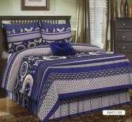  | Постельное белье | VERONA | КПБ "VERONA" 1,5 СП с 2 нав 70х70 | 015811220 | FANCY/220 | 100% хлопок (БЯЗЬ) | 1 простыня 148 х 215 см 1 пододеяльник 143 х 210 см 2 наволочки 70 х 70 см | 1102.00 | 1,432.60 | 4690687042781 |  | 0.00
 | Постельное белье | VERONA | КПБ "VERONA" 1,5 СП с 2 нав 50x70 | 015812220 | FANCY/220 | 100% хлопок (БЯЗЬ) | 1 простыня 148 х 215 см 1 пододеяльник 143 х 210 см 2 наволочки 50 х 70 см | 1102.00 | 1,432.60 | 4690687042798 |  | 0.00
 | Постельное белье | VERONA | КПБ "VERONA" 2 СП с 2 нав 70х70 | 015834220 | FANCY/220 | 100% хлопок (БЯЗЬ) | 1 простыня 180 х 215 см 1 пододеяльник 175 х 210 см 2 наволочки 70 х 70 см | 1246.40 | 1,620.32 | 4690687042828 |  | 0.00
 | Постельное белье | VERONA | КПБ "VERONA" 2 СП с 2 нав 50*70 | 015835220 | FANCY/220 | 100% хлопок (БЯЗЬ) | 1 простыня 180 х 215 см 1 пододеяльник 175 х 210 см 2 наволочки 50 х 70 см | 1246.40 | 1,620.32 | 4690687042835 |  | 0.00
 | Постельное белье | VERONA | КПБ "VERONA" ЕВРО с 2 нав 70х70 | 015832220 | FANCY/220 | 100% хлопок (БЯЗЬ) | 1 простыня 215 х 220 см 1 пододеяльник 210 х 220 см 2 наволочки 70 х 70 см | 1480.00 | 1,924.00 | 4690687042804 |  | 0.00
 | Постельное белье | VERONA | КПБ "VERONA" ЕВРО с 2 нав 50*70 | 015833220 | FANCY/220 | 100% хлопок (БЯЗЬ) | 1 простыня 215 х 220 см 1 пододеяльник 210 х 220 см 2 наволочки 50 х 70 см | 1480.00 | 1,924.00 | 4690687042811 |  | 0.00
 | Постельное белье | VERONA | КПБ "VERONA" СЕМ. с 2 нав 70х70 | 015841220 | FANCY/220 | 100% хлопок (БЯЗЬ) | 1 простыня 215 х 220 см 2 пододеяльника 143 х 210 см 2 наволочки 70 х 70 см | 1664.00 | 2,163.20 | 4690687042842 |  | 0.00
 | Постельное белье | VERONA | КПБ "VERONA" СЕМ. с 2 нав 50*70 | 015842220 | FANCY/220 | 100% хлопок (БЯЗЬ) | 1 простыня 215 х 220 см 2 пододеяльника 143 х 210 см 2 наволочки 50 х 70 см | 1664.00 | 2,163.20 | 4690687042859 |  | 0.00
 | Постельное белье | VERONA | КПБ "VERONA" СЕМ.с 2 нав.50x70 и 2 нав.70x70 | 015850220 | FANCY/220 | 100% хлопок (БЯЗЬ) | 1 простыня 215 х 220 см 2 пододеяльника 143 х 210 см 2 наволочки 70 х 70 см 2 наволочки 50 х 70 см | 1920.00 | 2,496.00 | 4690687042866 |  | 0.00
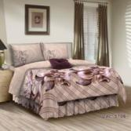  | Постельное белье | VERONA | КПБ "VERONA" 1,5 СП с 2 нав 70х70 | 015811238 | SAFRA/238 | 100% хлопок (БЯЗЬ) | 1 простыня 148 х 215 см 1 пододеяльник 143 х 210 см 2 наволочки 70 х 70 см | 1102.00 | 1,432.60 | 4690687042781 |  | 0.00
 | Постельное белье | VERONA | КПБ "VERONA" 1,5 СП с 2 нав 50x70 | 015812238 | SAFRA/238 | 100% хлопок (БЯЗЬ) | 1 простыня 148 х 215 см 1 пододеяльник 143 х 210 см 2 наволочки 50 х 70 см | 1102.00 | 1,432.60 | 4690687042798 |  | 0.00
 | Постельное белье | VERONA | КПБ "VERONA" 2 СП с 2 нав 70х70 | 015834238 | SAFRA/238 | 100% хлопок (БЯЗЬ) | 1 простыня 180 х 215 см 1 пододеяльник 175 х 210 см 2 наволочки 70 х 70 см | 1246.40 | 1,620.32 | 4690687042828 |  | 0.00
 | Постельное белье | VERONA | КПБ "VERONA" 2 СП с 2 нав 50*70 | 015835238 | SAFRA/238 | 100% хлопок (БЯЗЬ) | 1 простыня 180 х 215 см 1 пододеяльник 175 х 210 см 2 наволочки 50 х 70 см | 1246.40 | 1,620.32 | 4690687042835 |  | 0.00
 | Постельное белье | VERONA | КПБ "VERONA" ЕВРО с 2 нав 70х70 | 015832238 | SAFRA/238 | 100% хлопок (БЯЗЬ) | 1 простыня 215 х 220 см 1 пододеяльник 210 х 220 см 2 наволочки 70 х 70 см | 1480.00 | 1,924.00 | 4690687042804 |  | 0.00
 | Постельное белье | VERONA | КПБ "VERONA" ЕВРО с 2 нав 50*70 | 015833238 | SAFRA/238 | 100% хлопок (БЯЗЬ) | 1 простыня 215 х 220 см 1 пододеяльник 210 х 220 см 2 наволочки 50 х 70 см | 1480.00 | 1,924.00 | 4690687042811 |  | 0.00
 | Постельное белье | VERONA | КПБ "VERONA" СЕМ. с 2 нав 70х70 | 015841238 | SAFRA/238 | 100% хлопок (БЯЗЬ) | 1 простыня 215 х 220 см 2 пододеяльника 143 х 210 см 2 наволочки 70 х 70 см | 1664.00 | 2,163.20 | 4690687042842 |  | 0.00
 | Постельное белье | VERONA | КПБ "VERONA" СЕМ. с 2 нав 50*70 | 015842238 | SAFRA/238 | 100% хлопок (БЯЗЬ) | 1 простыня 215 х 220 см 2 пододеяльника 143 х 210 см 2 наволочки 50 х 70 см | 1664.00 | 2,163.20 | 4690687042859 |  | 0.00
 | Постельное белье | VERONA | КПБ "VERONA" СЕМ.с 2 нав.50x70 и 2 нав.70x70 | 015850238 | SAFRA/238 | 100% хлопок (БЯЗЬ) | 1 простыня 215 х 220 см 2 пододеяльника 143 х 210 см 2 наволочки 70 х 70 см 2 наволочки 50 х 70 см | 1920.00 | 2,496.00 | 4690687042866 |  | 0.00
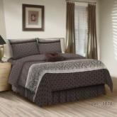  | Постельное белье | VERONA | КПБ "VERONA" 1,5 СП с 2 нав 70х70 | 015811239 | KORIN/239 | 100% хлопок (БЯЗЬ) | 1 простыня 148 х 215 см 1 пододеяльник 143 х 210 см 2 наволочки 70 х 70 см | 1102.00 | 1,432.60 | 4690687042781 |  | 0.00
 | Постельное белье | VERONA | КПБ "VERONA" 1,5 СП с 2 нав 50x70 | 015812239 | KORIN/239 | 100% хлопок (БЯЗЬ) | 1 простыня 148 х 215 см 1 пододеяльник 143 х 210 см 2 наволочки 50 х 70 см | 1102.00 | 1,432.60 | 4690687042798 |  | 0.00
 | Постельное белье | VERONA | КПБ "VERONA" 2 СП с 2 нав 70х70 | 015834239 | KORIN/239 | 100% хлопок (БЯЗЬ) | 1 простыня 180 х 215 см 1 пододеяльник 175 х 210 см 2 наволочки 70 х 70 см | 1246.40 | 1,620.32 | 4690687042828 |  | 0.00
 | Постельное белье | VERONA | КПБ "VERONA" 2 СП с 2 нав 50*70 | 015835239 | KORIN/239 | 100% хлопок (БЯЗЬ) | 1 простыня 180 х 215 см 1 пододеяльник 175 х 210 см 2 наволочки 50 х 70 см | 1246.40 | 1,620.32 | 4690687042835 |  | 0.00
 | Постельное белье | VERONA | КПБ "VERONA" ЕВРО с 2 нав 70х70 | 015832239 | KORIN/239 | 100% хлопок (БЯЗЬ) | 1 простыня 215 х 220 см 1 пододеяльник 210 х 220 см 2 наволочки 70 х 70 см | 1480.00 | 1,924.00 | 4690687042804 |  | 0.00
 | Постельное белье | VERONA | КПБ "VERONA" ЕВРО с 2 нав 50*70 | 015833239 | KORIN/239 | 100% хлопок (БЯЗЬ) | 1 простыня 215 х 220 см 1 пододеяльник 210 х 220 см 2 наволочки 50 х 70 см | 1480.00 | 1,924.00 | 4690687042811 |  | 0.00
 | Постельное белье | VERONA | КПБ "VERONA" СЕМ. с 2 нав 70х70 | 015841239 | KORIN/239 | 100% хлопок (БЯЗЬ) | 1 простыня 215 х 220 см 2 пододеяльника 143 х 210 см 2 наволочки 70 х 70 см | 1664.00 | 2,163.20 | 4690687042842 |  | 0.00
 | Постельное белье | VERONA | КПБ "VERONA" СЕМ. с 2 нав 50*70 | 015842239 | KORIN/239 | 100% хлопок (БЯЗЬ) | 1 простыня 215 х 220 см 2 пододеяльника 143 х 210 см 2 наволочки 50 х 70 см | 1664.00 | 2,163.20 | 4690687042859 |  | 0.00
 | Постельное белье | VERONA | КПБ "VERONA" СЕМ.с 2 нав.50x70 и 2 нав.70x70 | 015850239 | KORIN/239 | 100% хлопок (БЯЗЬ) | 1 простыня 215 х 220 см 2 пододеяльника 143 х 210 см 2 наволочки 70 х 70 см 2 наволочки 50 х 70 см | 1920.00 | 2,496.00 | 4690687042866 |  | 0.00
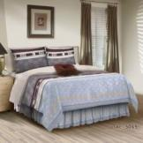 | Постельное белье | VERONA | КПБ "VERONA" 1,5 СП с 2 нав 70х70 | 015811240 | JEREMY/240 | 100% хлопок (БЯЗЬ) | 1 простыня 148 х 215 см 1 пододеяльник 143 х 210 см 2 наволочки 70 х 70 см | 1102.00 | 1,432.60 | 4690687042781 |  | 0.00
 | Постельное белье | VERONA | КПБ "VERONA" 1,5 СП с 2 нав 50x70 | 015812240 | JEREMY/240 | 100% хлопок (БЯЗЬ) | 1 простыня 148 х 215 см 1 пододеяльник 143 х 210 см 2 наволочки 50 х 70 см | 1102.00 | 1,432.60 | 4690687042798 |  | 0.00
 | Постельное белье | VERONA | КПБ "VERONA" 2 СП с 2 нав 70х70 | 015834240 | JEREMY/240 | 100% хлопок (БЯЗЬ) | 1 простыня 180 х 215 см 1 пододеяльник 175 х 210 см 2 наволочки 70 х 70 см | 1246.40 | 1,620.32 | 4690687042828 |  | 0.00
 | Постельное белье | VERONA | КПБ "VERONA" 2 СП с 2 нав 50*70 | 015835240 | JEREMY/240 | 100% хлопок (БЯЗЬ) | 1 простыня 180 х 215 см 1 пододеяльник 175 х 210 см 2 наволочки 50 х 70 см | 1246.40 | 1,620.32 | 4690687042835 |  | 0.00
 | Постельное белье | VERONA | КПБ "VERONA" ЕВРО с 2 нав 70х70 | 015832240 | JEREMY/240 | 100% хлопок (БЯЗЬ) | 1 простыня 215 х 220 см 1 пододеяльник 210 х 220 см 2 наволочки 70 х 70 см | 1480.00 | 1,924.00 | 4690687042804 |  | 0.00
 | Постельное белье | VERONA | КПБ "VERONA" ЕВРО с 2 нав 50*70 | 015833240 | JEREMY/240 | 100% хлопок (БЯЗЬ) | 1 простыня 215 х 220 см 1 пододеяльник 210 х 220 см 2 наволочки 50 х 70 см | 1480.00 | 1,924.00 | 4690687042811 |  | 0.00
 | Постельное белье | VERONA | КПБ "VERONA" СЕМ. с 2 нав 70х70 | 015841240 | JEREMY/240 | 100% хлопок (БЯЗЬ) | 1 простыня 215 х 220 см 2 пододеяльника 143 х 210 см 2 наволочки 70 х 70 см | 1664.00 | 2,163.20 | 4690687042842 |  | 0.00
 | Постельное белье | VERONA | КПБ "VERONA" СЕМ. с 2 нав 50*70 | 015842240 | JEREMY/240 | 100% хлопок (БЯЗЬ) | 1 простыня 215 х 220 см 2 пододеяльника 143 х 210 см 2 наволочки 50 х 70 см | 1664.00 | 2,163.20 | 4690687042859 |  | 0.00
 | Постельное белье | VERONA | КПБ "VERONA" СЕМ.с 2 нав.50x70 и 2 нав.70x70 | 015850240 | JEREMY/240 | 100% хлопок (БЯЗЬ) | 1 простыня 215 х 220 см 2 пододеяльника 143 х 210 см 2 наволочки 70 х 70 см 2 наволочки 50 х 70 см | 1920.00 | 2,496.00 | 4690687042866 |  | 0.00
 |  |  |  |  |  |  |  |  | #VALUE!
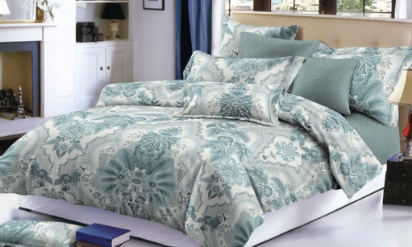 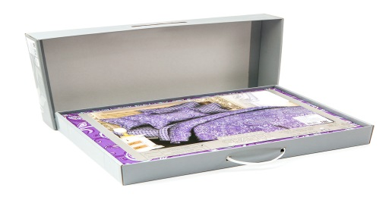 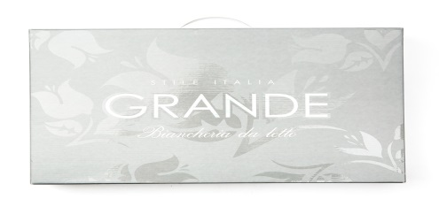 | Постельное белье | GRANDE | КПБ "GRANDE" 1,5 СП с 2 нав 70х70 | 019811204 | REBECCA/204 | 100% хлопок (САТИН) | 1 простыня 160 х 210 см 1 пододеяльник 145 х 210 см 2 наволочки 70 х 70 см | 2086.32 | 2,712.22 | 4690687042873 |  | 0.00
 | Постельное белье | GRANDE | КПБ "GRANDE" 1,5 СП с 2 нав 50x70 | 019812204 | REBECCA/204 | 100% хлопок (САТИН) | 1 простыня 160 х 210 см 1 пододеяльник 145 х 210 см 2 наволочки 50 х 70 см | 2086.32 | 2,712.22 | 4690687042880 |  | 0.00
 | Постельное белье | GRANDE | КПБ "GRANDE" 2 СП с 2 нав 70х70 | 019834204 | REBECCA/204 | 100% хлопок (САТИН) | 1 простыня 210 х 225 см 1 пододеяльник 175 х 210 см 2 наволочки 70 х 70 см | 2423.02 | 3,149.93 | 4690687042910 |  | 0.00
 | Постельное белье | GRANDE | КПБ "GRANDE" 2 СП с 2 нав 50*70 | 019835204 | REBECCA/204 | 100% хлопок (САТИН) | 1 простыня 210 х 225 см 1 пододеяльник 175 х 210 см 2 наволочки 50 х 70 см | 2423.02 | 3,149.93 | 4690687042927 |  | 0.00
 | Постельное белье | GRANDE | КПБ "GRANDE" ЕВРО с 2 нав 70х70 | 019832204 | REBECCA/204 | 100% хлопок (САТИН) | 1 простыня 210 х 240 см 1 пододеяльник 210 х 225 см 2 наволочки 70 х 70 см | 2741.26 | 3,563.64 | 4690687042897 |  | 0.00
 | Постельное белье | GRANDE | КПБ "GRANDE" ЕВРО с 2 нав 50*70 | 019833204 | REBECCA/204 | 100% хлопок (САТИН) | 1 простыня 210 х 240 см 1 пододеяльник 210 х 225 см 2 наволочки 50 х 70 см | 2741.26 | 3,563.64 | 4690687042903 |  | 0.00
 | Постельное белье | GRANDE | КПБ "GRANDE"CЕМ. с 2 нав 70х70 | 019841204 | REBECCA/204 | 100% хлопок (САТИН) | 1 простыня 210 х 240 см 2 пододеяльника 145 х 210 см 2 наволочки 70 х 70 см | 3117.12 | 4,052.26 | 4690687042934 |  | 0.00
 | Постельное белье | GRANDE | КПБ "GRANDE" СЕМ. с 2 нав 50*70 | 019835204 | REBECCA/204 | 100% хлопок (САТИН) | 1 простыня 210 х 240 см 2 пододеяльника 145 х 210 см 2 наволочки 50 х 70 см | 3117.12 | 4,052.26 | 4690687042941 |  | 0.00
 | Постельное белье | GRANDE | КПБ "GRANDE" СЕМ.с 2 нав.50x70 и 2 нав.70x70 | 019850204 | REBECCA/204 | 100% хлопок (САТИН) | 1 простыня 210 х 240 см 2 пододеяльника 145 х 210 см 2 наволочки 50 х 70 см 2 наволочки 70 х 70 см | 3370.04 | 4,381.05 | 4690687042958 |  | 0.00
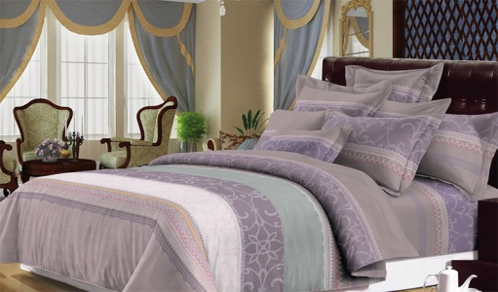  | Постельное белье | GRANDE | КПБ "GRANDE" 1,5 СП с 2 нав 70х70 | 019811203 | FLORANCE/203 | 100% хлопок (САТИН) | 1 простыня 160 х 210 см 1 пододеяльник 145 х 210 см 2 наволочки 70 х 70 см | 2086.32 | 2,712.22 | 4690687042873 |  | 0.00
 | Постельное белье | GRANDE | КПБ "GRANDE" 1,5 СП с 2 нав 50x70 | 019812203 | FLORANCE/203 | 100% хлопок (САТИН) | 1 простыня 160 х 210 см 1 пододеяльник 145 х 210 см 2 наволочки 50 х 70 см | 2086.32 | 2,712.22 | 4690687042880 |  | 0.00
 | Постельное белье | GRANDE | КПБ "GRANDE" 2 СП с 2 нав 70х70 | 019834203 | FLORANCE/203 | 100% хлопок (САТИН) | 1 простыня 210 х 225 см 1 пододеяльник 175 х 210 см 2 наволочки 70 х 70 см | 2423.02 | 3,149.93 | 4690687042910 |  | 0.00
 | Постельное белье | GRANDE | КПБ "GRANDE" 2 СП с 2 нав 50*70 | 019835203 | FLORANCE/203 | 100% хлопок (САТИН) | 1 простыня 210 х 225 см 1 пододеяльник 175 х 210 см 2 наволочки 50 х 70 см | 2423.02 | 3,149.93 | 4690687042927 |  | 0.00
 | Постельное белье | GRANDE | КПБ "GRANDE" ЕВРО с 2 нав 70х70 | 019832203 | FLORANCE/203 | 100% хлопок (САТИН) | 1 простыня 210 х 240 см 1 пододеяльник 210 х 225 см 2 наволочки 70 х 70 см | 2741.26 | 3,563.64 | 4690687042897 |  | 0.00
 | Постельное белье | GRANDE | КПБ "GRANDE" ЕВРО с 2 нав 50*70 | 019833203 | FLORANCE/203 | 100% хлопок (САТИН) | 1 простыня 210 х 240 см 1 пододеяльник 210 х 225 см 2 наволочки 50 х 70 см | 2741.26 | 3,563.64 | 4690687042903 |  | 0.00
 | Постельное белье | GRANDE | КПБ "GRANDE"CЕМ. с 2 нав 70х70 | 019841203 | FLORANCE/203 | 100% хлопок (САТИН) | 1 простыня 210 х 240 см 2 пододеяльника 145 х 210 см 2 наволочки 70 х 70 см | 3117.12 | 4,052.26 | 4690687042934 |  | 0.00
 | Постельное белье | GRANDE | КПБ "GRANDE" СЕМ. с 2 нав 50*70 | 019842203 | FLORANCE/203 | 100% хлопок (САТИН) | 1 простыня 210 х 240 см 2 пододеяльника 145 х 210 см 2 наволочки 50 х 70 см | 3117.12 | 4,052.26 | 4690687042941 |  | 0.00
 | Постельное белье | GRANDE | КПБ "GRANDE" СЕМ.с 2 нав.50x70 и 2 нав.70x70 | 019850203 | FLORANCE/203 | 100% хлопок (САТИН) | 1 простыня 210 х 240 см 2 пододеяльника 145 х 210 см 2 наволочки 50 х 70 см 2 наволочки 70 х 70 см | 3370.04 | 4,381.05 | 4690687042958 |  | 0.00
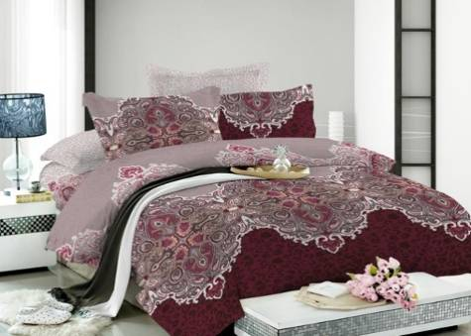  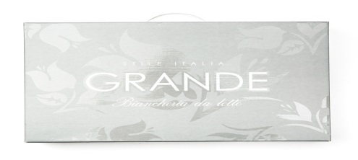 | Постельное белье | GRANDE | КПБ "GRANDE" 1,5 СП с 2 нав 70х70 | 019811202 | CONSTANCE/202 | 100% хлопок (САТИН) | 1 простыня 160 х 210 см 1 пододеяльник 145 х 210 см 2 наволочки 70 х 70 см | 2086.32 | 2,712.22 | 4690687042873 |  | 0.00
 | Постельное белье | GRANDE | КПБ "GRANDE" 1,5 СП с 2 нав 50x70 | 019812202 | CONSTANCE/202 | 100% хлопок (САТИН) | 1 простыня 160 х 210 см 1 пододеяльник 145 х 210 см 2 наволочки 50 х 70 см | 2086.32 | 2,712.22 | 4690687042880 |  | 0.00
 | Постельное белье | GRANDE | КПБ "GRANDE" 2 СП с 2 нав 70х70 | 019834202 | CONSTANCE/202 | 100% хлопок (САТИН) | 1 простыня 210 х 225 см 1 пододеяльник 175 х 210 см 2 наволочки 70 х 70 см | 2423.02 | 3,149.93 | 4690687042910 |  | 0.00
 | Постельное белье | GRANDE | КПБ "GRANDE" 2 СП с 2 нав 50*70 | 019835202 | CONSTANCE/202 | 100% хлопок (САТИН) | 1 простыня 210 х 225 см 1 пододеяльник 175 х 210 см 2 наволочки 50 х 70 см | 2423.02 | 3,149.93 | 4690687042927 |  | 0.00
 | Постельное белье | GRANDE | КПБ "GRANDE" ЕВРО с 2 нав 70х70 | 019832202 | CONSTANCE/202 | 100% хлопок (САТИН) | 1 простыня 210 х 240 см 1 пододеяльник 210 х 225 см 2 наволочки 70 х 70 см | 2741.26 | 3,563.64 | 4690687042897 |  | 0.00
 | Постельное белье | GRANDE | КПБ "GRANDE" ЕВРО с 2 нав 50*70 | 019833202 | CONSTANCE/202 | 100% хлопок (САТИН) | 1 простыня 210 х 240 см 1 пододеяльник 210 х 225 см 2 наволочки 50 х 70 см | 2741.26 | 3,563.64 | 4690687042903 |  | 0.00
 | Постельное белье | GRANDE | КПБ "GRANDE"CЕМ. с 2 нав 70х70 | 019841202 | CONSTANCE/202 | 100% хлопок (САТИН) | 1 простыня 210 х 240 см 2 пододеяльника 145 х 210 см 2 наволочки 70 х 70 см | 3117.12 | 4,052.26 | 4690687042934 |  | 0.00
 | Постельное белье | GRANDE | КПБ "GRANDE" СЕМ. с 2 нав 50*70 | 019842202 | CONSTANCE/202 | 100% хлопок (САТИН) | 1 простыня 210 х 240 см 2 пододеяльника 145 х 210 см 2 наволочки 50 х 70 см | 3117.12 | 4,052.26 | 4690687042941 |  | 0.00
 | Постельное белье | GRANDE | КПБ "GRANDE" СЕМ.с 2 нав.50x70 и 2 нав.70x70 | 019850202 | CONSTANCE/202 | 100% хлопок (САТИН) | 1 простыня 210 х 240 см 2 пододеяльника 145 х 210 см 2 наволочки 50 х 70 см 2 наволочки 70 х 70 см | 3370.04 | 4,381.05 | 4690687042958 |  | 0.00
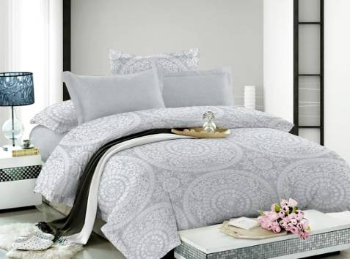  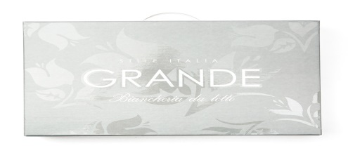 | Постельное белье | GRANDE | КПБ "GRANDE" 1,5 СП с 2 нав 70х70 | 019811201 | VERSAILLES/201 | 100% хлопок (САТИН) | 1 простыня 160 х 210 см 1 пододеяльник 145 х 210 см 2 наволочки 70 х 70 см | 2086.32 | 2,712.22 | 4690687042873 |  | 0.00
 | Постельное белье | GRANDE | КПБ "GRANDE" 1,5 СП с 2 нав 50x70 | 019812201 | VERSAILLES/201 | 100% хлопок (САТИН) | 1 простыня 160 х 210 см 1 пододеяльник 145 х 210 см 2 наволочки 50 х 70 см | 2086.32 | 2,712.22 | 4690687042880 |  | 0.00
 | Постельное белье | GRANDE | КПБ "GRANDE" 2 СП с 2 нав 70х70 | 019834201 | VERSAILLES/201 | 100% хлопок (САТИН) | 1 простыня 210 х 225 см 1 пододеяльник 175 х 210 см 2 наволочки 70 х 70 см | 2423.02 | 3,149.93 | 4690687042910 |  | 0.00
 | Постельное белье | GRANDE | КПБ "GRANDE" 2 СП с 2 нав 50*70 | 019835201 | VERSAILLES/201 | 100% хлопок (САТИН) | 1 простыня 210 х 225 см 1 пододеяльник 175 х 210 см 2 наволочки 50 х 70 см | 2423.02 | 3,149.93 | 4690687042927 |  | 0.00
 | Постельное белье | GRANDE | КПБ "GRANDE" ЕВРО с 2 нав 70х70 | 019832201 | VERSAILLES/201 | 100% хлопок (САТИН) | 1 простыня 210 х 240 см 1 пододеяльник 210 х 225 см 2 наволочки 70 х 70 см | 2741.26 | 3,563.64 | 4690687042897 |  | 0.00
 | Постельное белье | GRANDE | КПБ "GRANDE" ЕВРО с 2 нав 50*70 | 019833201 | VERSAILLES/201 | 100% хлопок (САТИН) | 1 простыня 210 х 240 см 1 пододеяльник 210 х 225 см 2 наволочки 50 х 70 см | 2741.26 | 3,563.64 | 4690687042903 |  | 0.00
 | Постельное белье | GRANDE | КПБ "GRANDE"CЕМ. с 2 нав 70х70 | 019841201 | VERSAILLES/201 | 100% хлопок (САТИН) | 1 простыня 210 х 240 см 2 пододеяльника 145 х 210 см 2 наволочки 70 х 70 см | 3117.12 | 4,052.26 | 4690687042934 |  | 0.00
 | Постельное белье | GRANDE | КПБ "GRANDE" СЕМ. с 2 нав 50*70 | 019842201 | VERSAILLES/201 | 100% хлопок (САТИН) | 1 простыня 210 х 240 см 2 пододеяльника 145 х 210 см 2 наволочки 50 х 70 см | 3117.12 | 4,052.26 | 4690687042941 |  | 0.00
 | Постельное белье | GRANDE | КПБ "GRANDE" СЕМ.с 2 нав.50x70 и 2 нав.70x70 | 019850201 | VERSAILLES/201 | 100% хлопок (САТИН) | 1 простыня 210 х 240 см 2 пододеяльника 145 х 210 см 2 наволочки 50 х 70 см 2 наволочки 70 х 70 см | 3370.04 | 4,381.05 | 4690687042958 |  | 0.00
 |  |  |  |  |  |  |  |  | #VALUE!
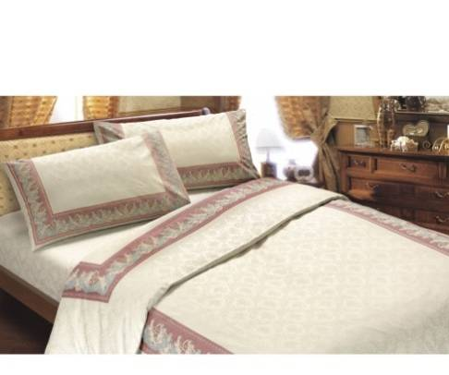 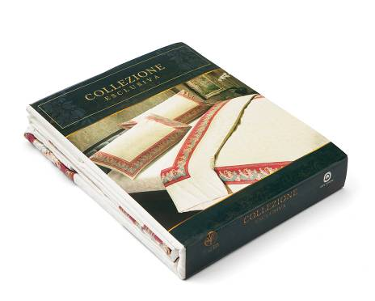 | Постельное белье | АНГЕЛЫ | КПБ Ангелы 1,5 сп. с нав. 70х70 | 01711106 | БОРДО | 100% хлопок (ПОПЛИН) | 1 простыня 160 х 210 см 1 пододеяльник 150 х 210 см 2 наволочки 70 х 70 см | 3,123.78 | 4,060.91 | 4660001351295 |  | 0.00
 | Постельное белье | АНГЕЛЫ | КПБ Ангелы 1,5 сп. с нав. 50х70 | 01711206 | БОРДО | 100% хлопок (ПОПЛИН) | 1 простыня 160 х 210 см 1 пододеяльник 150 х 210 см 2 наволочки 50 х 70 см | 3,123.78 | 4,060.91 | 4660001351301 |  | 0.00
 | Постельное белье | АНГЕЛЫ | КПБ Ангелы 2х сп. с нав. 70х70 | 01713206 | БОРДО | 100% хлопок (ПОПЛИН) | 1 пододеяльник 180 х 210 см 1 простыня 210 х 225 см 2 наволочки 70 х 70 см | 3,627.21 | 4,715.37 | 4660001351318 |  | 0.00
 | Постельное белье | АНГЕЛЫ | КПБ Ангелы 2х сп. с нав. 50х70 | 01713306 | БОРДО | 100% хлопок (ПОПЛИН) | 1 пододеяльник 180 х 210 см 1 простыня 210 х 225 см 2 наволочки 50 х 70 см | 3,627.21 | 4,715.37 | 4660001351325 |  | 0.00
 | Постельное белье | АНГЕЛЫ | КПБ Ангелы 2х сп.Евро с нав. 70х70 | 01713406 | БОРДО | 100% хлопок (ПОПЛИН) | 1 простыня 240 х 225 см 1 пододеяльник 225 х 210 см 2 наволочки 70 х 70 см | 4,013.80 | 5,217.94 | 4660001351332 |  | 0.00
 | Постельное белье | АНГЕЛЫ | КПБ Ангелы 2х сп.Евро с нав. 50х70 | 01713506 | БОРДО | 100% хлопок (ПОПЛИН) | 1 простыня 240 х 225 см 1 пододеяльник 225 х 210 см 2 наволочки 50 х 70 см | 4,013.80 | 5,217.94 | 4660001351349 |  | 0.00
 | Постельное белье | АНГЕЛЫ | КПБ Ангелы Семейный с нав. 70х70 | 01714106 | БОРДО | 100% хлопок (ПОПЛИН) | 1 простыня 240 х 225 см 2 пододеяльника 150 х 210 см 2 наволочки 70 х 70 см | 4,934.58 | 6,414.95 | 4660001351356 |  | 0.00
 | Постельное белье | АНГЕЛЫ | КПБ Ангелы Семейный с нав. 50х70 | 01714206 | БОРДО | 100% хлопок (ПОПЛИН) | 1 простыня 240 х 225 см 2 пододеяльника 150 х 210 см 2 наволочки 50 х 70 см | 4,934.58 | 6,414.95 | 4660001351363 |  | 0.00
 | Наволочка | АНГЕЛЫ | Наволочка Ангелы 50х70 | 01807106 | БОРДО | 100% хлопок (ПОПЛИН) | 50х70 | 272.99 | 354.89 | 4660001350977 |  | 0.00
 | Наволочка | АНГЕЛЫ | Наволочка Ангелы 70х70 | 01807206 | БОРДО | 100% хлопок (ПОПЛИН) | 70х70 | 316.00 | 410.80 | 4660001350984 |  | 0.00
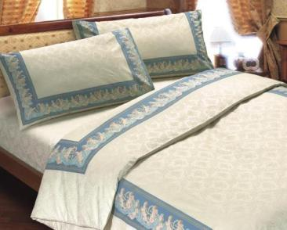 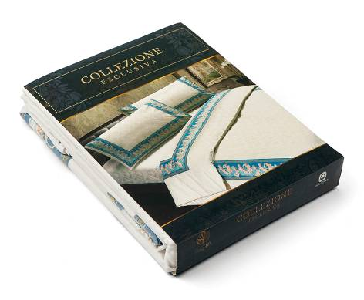 | Постельное белье | АНГЕЛЫ | КПБ Ангелы 1,5 сп. с нав. 70х70 | 01711104 | ГОЛУБОЙ | 100% хлопок (ПОПЛИН) | 1 простыня 160 х 210 см 1 пододеяльник 150 х 210 см 2 наволочки 70 х 70 см | 3,123.78 | 4,060.91 | 4660001351295 |  | 0.00
 | Постельное белье | АНГЕЛЫ | КПБ Ангелы 1,5 сп. с нав. 50х70 | 01711204 | ГОЛУБОЙ | 100% хлопок (ПОПЛИН) | 1 простыня 160 х 210 см 1 пододеяльник 150 х 210 см 2 наволочки 50 х 70 см | 3,123.78 | 4,060.91 | 4660001351301 |  | 0.00
 | Постельное белье | АНГЕЛЫ | КПБ Ангелы 2х сп. с нав. 70х70 | 01713204 | ГОЛУБОЙ | 100% хлопок (ПОПЛИН) | 1 пододеяльник 180 х 210 см 1 простыня 210 х 225 см 2 наволочки 70 х 70 см | 3,627.21 | 4,715.37 | 4660001351318 |  | 0.00
 | Постельное белье | АНГЕЛЫ | КПБ Ангелы 2х сп. с нав. 50х70 | 01713304 | ГОЛУБОЙ | 100% хлопок (ПОПЛИН) | 1 пододеяльник 180 х 210 см 1 простыня 210 х 225 см 2 наволочки 50 х 70 см | 3,627.21 | 4,715.37 | 4660001351325 |  | 0.00
 | Постельное белье | АНГЕЛЫ | КПБ Ангелы 2х сп.Евро с нав. 70х70 | 01713404 | ГОЛУБОЙ | 100% хлопок (ПОПЛИН) | 1 простыня 240 х 225 см 1 пододеяльник 225 х 210 см 2 наволочки 70 х 70 см | 4,013.80 | 5,217.94 | 4660001351332 |  | 0.00
 | Постельное белье | АНГЕЛЫ | КПБ Ангелы 2х сп.Евро с нав. 50х70 | 01713504 | ГОЛУБОЙ | 100% хлопок (ПОПЛИН) | 1 простыня 240 х 225 см 1 пододеяльник 225 х 210 см 2 наволочки 50 х 70 см | 4,013.80 | 5,217.94 | 4660001351349 |  | 0.00
 | Постельное белье | АНГЕЛЫ | КПБ Ангелы Семейный с нав. 70х70 | 01714104 | ГОЛУБОЙ | 100% хлопок (ПОПЛИН) | 1 простыня 240 х 225 см 2 пододеяльника 150 х 210 см 2 наволочки 70 х 70 см | 4,934.58 | 6,414.95 | 4660001351356 |  | 0.00
 | Постельное белье | АНГЕЛЫ | КПБ Ангелы Семейный с нав. 50х70 | 01714204 | ГОЛУБОЙ | 100% хлопок (ПОПЛИН) | 1 простыня 240 х 225 см 2 пододеяльника 150 х 210 см 2 наволочки 50 х 70 см | 4,934.58 | 6,414.95 | 4660001351363 |  | 0.00
 | Наволочка | АНГЕЛЫ | Наволочка Ангелы 50х70 | 01807104 | ГОЛУБОЙ | 100% хлопок (ПОПЛИН) | 50х70 | 272.99 | 354.89 | 4660001350977 |  | 0.00
 | Наволочка | АНГЕЛЫ | Наволочка Ангелы 70х70 | 01807204 | ГОЛУБОЙ | 100% хлопок (ПОПЛИН) | 70х70 | 316.00 | 410.80 | 4660001350984 |  | 0.00
 |  |  |  |  |  |  |  |  | #VALUE!
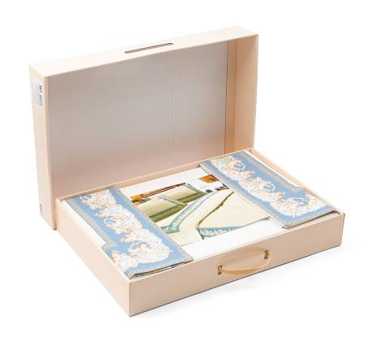 | Постельное белье | ЭКСКЛЮЗИВ АНГЕЛЫ | КПБ Ангелы 1,5 сп. с нав. 70х70 | 01801104 | ГОЛУБОЙ | 100% хлопок (ПОПЛИН) в подарочной уп. | 1 простыня 160 х 210 см 1 пододеяльник 150 х 210 см 2 наволочки 70 х 70 см | 3,210.42 | 4,173.55 | 4660001350892 |  | 0.00
 | Постельное белье | ЭКСКЛЮЗИВ АНГЕЛЫ | КПБ Ангелы 1,5 сп. с нав. 50х70 | 01801204 | ГОЛУБОЙ | 100% хлопок (ПОПЛИН) в подарочной уп. | 1 простыня 160 х 210 см 1 пододеяльник 150 х 210 см 2 наволочки 50 х 70 см | 3,210.42 | 4,173.55 | 4660001350908 |  | 0.00
 | Постельное белье | ЭКСКЛЮЗИВ АНГЕЛЫ | КПБ Ангелы 2х сп. с нав. 70х70 | 01803404 | ГОЛУБОЙ | 100% хлопок (ПОПЛИН) в подарочной уп. | 1 пододеяльник 180 х 210 см 1 простыня 210 х 225 см 2 наволочки 70 х 70 см | 3,672.57 | 4,774.34 | 4660001350915 |  | 0.00
 | Постельное белье | ЭКСКЛЮЗИВ АНГЕЛЫ | КПБ Ангелы 2х сп. с нав. 50х70 | 01803504 | ГОЛУБОЙ | 100% хлопок (ПОПЛИН) в подарочной уп. | 1 пододеяльник 180 х 210 см 1 простыня 210 х 225 см 2 наволочки 50 х 70 см | 3,672.57 | 4,774.34 | 4660001350922 |  | 0.00
 | Постельное белье | ЭКСКЛЮЗИВ АНГЕЛЫ | КПБ Ангелы 2х сп.Евро с нав. 70х70 | 01803204 | ГОЛУБОЙ | 100% хлопок (ПОПЛИН) в подарочной уп. | 1 простыня 240 х 225 см 1 пододеяльник 225 х 210 см 2 наволочки 70 х 70 см | 4,126.21 | 5,364.07 | 4660001350939 |  | 0.00
 | Постельное белье | ЭКСКЛЮЗИВ АНГЕЛЫ | КПБ Ангелы 2х сп.Евро с нав. 50х70 | 01803304 | ГОЛУБОЙ | 100% хлопок (ПОПЛИН) в подарочной уп. | 1 простыня 240 х 225 см 1 пододеяльник 225 х 210 см 2 наволочки 50 х 70 см | 4,126.21 | 5,364.07 | 4660001350946 |  | 0.00
 | Постельное белье | ЭКСКЛЮЗИВ АНГЕЛЫ | КПБ Ангелы Семейный с нав. 70х70 | 01804104 | ГОЛУБОЙ | 100% хлопок (ПОПЛИН) в подарочной уп. | 1 простыня 240 х 225 см 2 пододеяльника 150 х 210 см 2 наволочки 70 х 70 см | 5,047.00 | 6,561.10 | 4660001350953 |  | 0.00
 | Постельное белье | ЭКСКЛЮЗИВ АНГЕЛЫ | КПБ Ангелы Семейный с нав. 50х70 | 01804204 | ГОЛУБОЙ | 100% хлопок (ПОПЛИН) в подарочной уп. | 1 простыня 240 х 225 см 2 пододеяльника 150 х 210 см 2 наволочки 50 х 70 см | 5,047.00 | 6,561.10 | 4660001350960 |  | 0.00
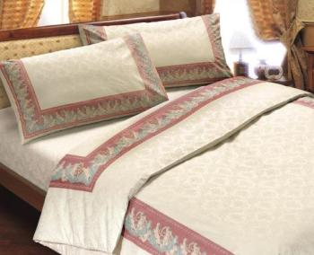 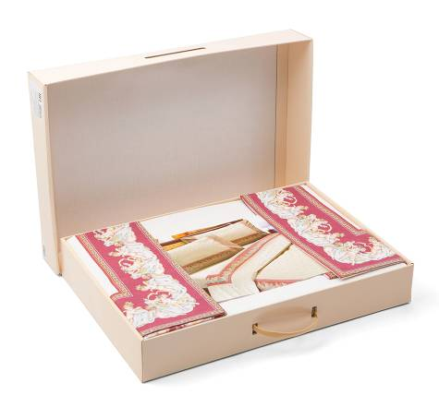 | Постельное белье | ЭКСКЛЮЗИВ АНГЕЛЫ | КПБ Ангелы 1,5 сп. с нав. 70х70 | 01801106 | БОРДО | 100% хлопок (ПОПЛИН) в подарочной уп. | 1 простыня 160 х 210 см 1 пододеяльник 150 х 210 см 2 наволочки 70 х 70 см | 3,210.42 | 4,173.55 | 4660001350892 |  | 0.00
 | Постельное белье | ЭКСКЛЮЗИВ АНГЕЛЫ | КПБ Ангелы 1,5 сп. с нав. 50х70 | 01801206 | БОРДО | 100% хлопок (ПОПЛИН) в подарочной уп. | 1 простыня 160 х 210 см 1 пододеяльник 150 х 210 см 2 наволочки 50 х 70 см | 3,210.42 | 4,173.55 | 4660001350908 |  | 0.00
 | Постельное белье | ЭКСКЛЮЗИВ АНГЕЛЫ | КПБ Ангелы 2х сп. с нав. 70х70 | 01803406 | БОРДО | 100% хлопок (ПОПЛИН) в подарочной уп. | 1 пододеяльник 180 х 210 см 1 простыня 210 х 225 см 2 наволочки 70 х 70 см | 3,672.57 | 4,774.34 | 4660001350915 |  | 0.00
 | Постельное белье | ЭКСКЛЮЗИВ АНГЕЛЫ | КПБ Ангелы 2х сп. с нав. 50х70 | 01803506 | БОРДО | 100% хлопок (ПОПЛИН) в подарочной уп. | 1 пододеяльник 180 х 210 см 1 простыня 210 х 225 см 2 наволочки 50 х 70 см | 3,672.57 | 4,774.34 | 4660001350922 |  | 0.00
 | Постельное белье | ЭКСКЛЮЗИВ АНГЕЛЫ | КПБ Ангелы 2х сп.Евро с нав. 70х70 | 01803206 | БОРДО | 100% хлопок (ПОПЛИН) в подарочной уп. | 1 простыня 240 х 225 см 1 пододеяльник 225 х 210 см 2 наволочки 70 х 70 см | 4,126.21 | 5,364.07 | 4660001350939 |  | 0.00
 | Постельное белье | ЭКСКЛЮЗИВ АНГЕЛЫ | КПБ Ангелы 2х сп.Евро с нав. 50х70 | 01803306 | БОРДО | 100% хлопок (ПОПЛИН) в подарочной уп. | 1 простыня 240 х 225 см 1 пододеяльник 225 х 210 см 2 наволочки 50 х 70 см | 4,126.21 | 5,364.07 | 4660001350946 |  | 0.00
 | Постельное белье | ЭКСКЛЮЗИВ АНГЕЛЫ | КПБ Ангелы Семейный с нав. 70х70 | 01804106 | БОРДО | 100% хлопок (ПОПЛИН) в подарочной уп. | 1 простыня 240 х 225 см 2 пододеяльника 150 х 210 см 2 наволочки 70 х 70 см | 5,047.00 | 6,561.10 | 4660001350953 |  | 0.00
 | Постельное белье | ЭКСКЛЮЗИВ АНГЕЛЫ | КПБ Ангелы Семейный с нав. 50х70 | 01804206 | БОРДО | 100% хлопок (ПОПЛИН) в подарочной уп. | 1 простыня 240 х 225 см 2 пододеяльника 150 х 210 см 2 наволочки 50 х 70 см | 5,047.00 | 6,561.10 | 4660001350960 |  | 0.00
 |  |  |  |  |  |  |  |  | #VALUE!
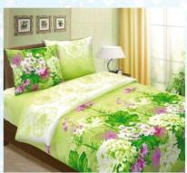 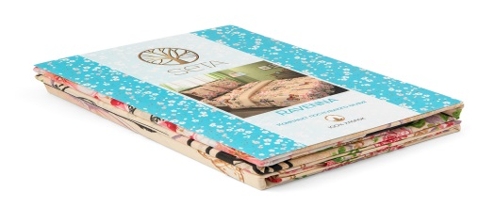 | Постельное белье | RAVENNA | КПБ "RAVENNA" 1,5 СП с 2 нав 70х70 | 01521207 | СИМФОНИЯ/07 | 100% хлопок (ПРЕМИУМ БЯЗЬ) | 1 простыня 148 х 215 см 1 пододеяльник 143 х 210 см 2 наволочки 70 х 70 см | 1,102.00 | 1,432.60 | 4690687036148 |  | 0.00
 | Постельное белье | RAVENNA | КПБ "RAVENNA" 1,5 СП с 2 нав 50x70 | 01521307 | СИМФОНИЯ/07 | 100% хлопок (ПРЕМИУМ БЯЗЬ) | 1 простыня 148 х 215 см 1 пододеяльник 143 х 210 см 2 наволочки 50 x 70 см | 1,102.00 | 1,432.60 | 4690687036155 |  | 0.00
 | Постельное белье | RAVENNA | КПБ "RAVENNA" 2 СП с 2 нав 50*70 | 01523607 | СИМФОНИЯ/07 | 100% хлопок (ПРЕМИУМ БЯЗЬ) | 1 простыня 180 х 215 см 1 пододеяльник 175 х 210 см 2 наволочки 50 х 70 см | 1,246.40 | 1,620.32 | 4690687036193 |  | 0.00
 | Постельное белье | RAVENNA | КПБ "RAVENNA" 2 СП с 2 нав 70х70 | 01523507 | СИМФОНИЯ/07 | 100% хлопок (ПРЕМИУМ БЯЗЬ) | 1 простыня 180 х 215 см 1 пододеяльник 175 х 210 см 2 наволочки 70 х 70 см | 1,246.40 | 1,620.32 | 4690687036186 |  | 0.00
 | Постельное белье | RAVENNA | КПБ "RAVENNA" ЕВРО с 2 нав 50*70 | 01523107 | СИМФОНИЯ/07 | 100% хлопок (ПРЕМИУМ БЯЗЬ) | 1 простыня 215 х 220 см 1 пододеяльник 210 х 220 см 2 наволочки 50 х 70 см | 1,480.00 | 1,924.00 | 4690687036179 |  | 0.00
 | Постельное белье | RAVENNA | КПБ "RAVENNA" ЕВРО с 2 нав 70х70 | 01523307 | СИМФОНИЯ/07 | 100% хлопок (ПРЕМИУМ БЯЗЬ) | 1 простыня 215 х 220 см 1 пододеяльник 210 х 220 см 2 наволочки 70 х 70 см | 1,480.00 | 1,924.00 | 4690687036162 |  | 0.00
 | Постельное белье | RAVENNA | КПБ "RAVENNA" СЕМ. с 2 нав 50*70 | 01524307 | СИМФОНИЯ/07 | 100% хлопок (ПРЕМИУМ БЯЗЬ) | 1 простыня 215 х 220 см 2 пододеяльника 143 х 210 см 2 наволочки 50 х 70 см | 1,664.00 | 2,163.20 | 4690687036216 |  | 0.00
 | Постельное белье | RAVENNA | КПБ "RAVENNA" СЕМ. с 2 нав 70х70 | 01524207 | СИМФОНИЯ/07 | 100% хлопок (ПРЕМИУМ БЯЗЬ) | 1 простыня 215 х 220 см 2 пододеяльника 143 х 210 см 2 наволочки 70 х 70 см | 1,664.00 | 2,163.20 | 4690687036209 |  | 0.00
 | Постельное белье | RAVENNA | КПБ "RAVENNA" 1,5 СП с 2 нав 70х70 | 01521209 | УИКЕНД/09 | 100% хлопок (ПРЕМИУМ БЯЗЬ) | 1 простыня 148 х 215 см 1 пододеяльник 143 х 210 см 2 наволочки 70 х 70 см | 1,102.00 | 1,432.60 | 4690687036148 |  | 0.00
 | Постельное белье | RAVENNA | КПБ "RAVENNA" 1,5 СП с 2 нав 50x70 | 01521309 | УИКЕНД/09 | 100% хлопок (ПРЕМИУМ БЯЗЬ) | 1 простыня 148 х 215 см 1 пододеяльник 143 х 210 см 2 наволочки 50 x 70 см | 1,102.00 | 1,432.60 | 4690687036155 |  | 0.00
 | Постельное белье | RAVENNA | КПБ "RAVENNA" 2 СП с 2 нав 50*70 | 01523609 | УИКЕНД/09 | 100% хлопок (ПРЕМИУМ БЯЗЬ) | 1 простыня 180 х 215 см 1 пододеяльник 175 х 210 см 2 наволочки 50 х 70 см | 1,246.40 | 1,620.32 | 4690687036193 |  | 0.00
 | Постельное белье | RAVENNA | КПБ "RAVENNA" 2 СП с 2 нав 70х70 | 01523509 | УИКЕНД/09 | 100% хлопок (ПРЕМИУМ БЯЗЬ) | 1 простыня 180 х 215 см 1 пододеяльник 175 х 210 см 2 наволочки 70 х 70 см | 1,246.40 | 1,620.32 | 4690687036186 |  | 0.00
 | Постельное белье | RAVENNA | КПБ "RAVENNA" ЕВРО с 2 нав 50*70 | 01523109 | УИКЕНД/09 | 100% хлопок (ПРЕМИУМ БЯЗЬ) | 1 простыня 215 х 220 см 1 пододеяльник 210 х 220 см 2 наволочки 50 х 70 см | 1,480.00 | 1,924.00 | 4690687036179 |  | 0.00
 | Постельное белье | RAVENNA | КПБ "RAVENNA" ЕВРО с 2 нав 70х70 | 01523309 | УИКЕНД/09 | 100% хлопок (ПРЕМИУМ БЯЗЬ) | 1 простыня 215 х 220 см 1 пододеяльник 210 х 220 см 2 наволочки 70 х 70 см | 1,480.00 | 1,924.00 | 4690687036162 |  | 0.00
 | Постельное белье | RAVENNA | КПБ "RAVENNA" СЕМ. с 2 нав 50*70 | 01524309 | УИКЕНД/09 | 100% хлопок (ПРЕМИУМ БЯЗЬ) | 1 простыня 215 х 220 см 2 пододеяльника 143 х 210 см 2 наволочки 50 х 70 см | 1,664.00 | 2,163.20 | 4690687036216 |  | 0.00
 | Постельное белье | RAVENNA | КПБ "RAVENNA" СЕМ. с 2 нав 70х70 | 01524209 | УИКЕНД/09 | 100% хлопок (ПРЕМИУМ БЯЗЬ) | 1 простыня 215 х 220 см 2 пододеяльника 143 х 210 см 2 наволочки 70 х 70 см | 1,664.00 | 2,163.20 | 4690687036209 |  | 0.00
 | Постельное белье | RAVENNA | КПБ "RAVENNA" 1,5 СП с 2 нав 70х70 | 01521210 | БОНЖУР/10 | 100% хлопок (ПРЕМИУМ БЯЗЬ) | 1 простыня 148 х 215 см 1 пододеяльник 143 х 210 см 2 наволочки 70 х 70 см | 1,102.00 | 1,432.60 | 4690687036148 |  | 0.00
 | Постельное белье | RAVENNA | КПБ "RAVENNA" 1,5 СП с 2 нав 50x70 | 01521310 | БОНЖУР/10 | 100% хлопок (ПРЕМИУМ БЯЗЬ) | 1 простыня 148 х 215 см 1 пододеяльник 143 х 210 см 2 наволочки 50 x 70 см | 1,102.00 | 1,432.60 | 4690687036155 |  | 0.00
 | Постельное белье | RAVENNA | КПБ "RAVENNA" 2 СП с 2 нав 50*70 | 01523610 | БОНЖУР/10 | 100% хлопок (ПРЕМИУМ БЯЗЬ) | 1 простыня 180 х 215 см 1 пододеяльник 175 х 210 см 2 наволочки 50 х 70 см | 1,246.40 | 1,620.32 | 4690687036193 |  | 0.00
 | Постельное белье | RAVENNA | КПБ "RAVENNA" 2 СП с 2 нав 70х70 | 01523510 | БОНЖУР/10 | 100% хлопок (ПРЕМИУМ БЯЗЬ) | 1 простыня 180 х 215 см 1 пододеяльник 175 х 210 см 2 наволочки 70 х 70 см | 1,246.40 | 1,620.32 | 4690687036186 |  | 0.00
 | Постельное белье | RAVENNA | КПБ "RAVENNA" ЕВРО с 2 нав 50*70 | 01523110 | БОНЖУР/10 | 100% хлопок (ПРЕМИУМ БЯЗЬ) | 1 простыня 215 х 220 см 1 пододеяльник 210 х 220 см 2 наволочки 50 х 70 см | 1,480.00 | 1,924.00 | 4690687036179 |  | 0.00
 | Постельное белье | RAVENNA | КПБ "RAVENNA" ЕВРО с 2 нав 70х70 | 01523310 | БОНЖУР/10 | 100% хлопок (ПРЕМИУМ БЯЗЬ) | 1 простыня 215 х 220 см 1 пододеяльник 210 х 220 см 2 наволочки 70 х 70 см | 1,480.00 | 1,924.00 | 4690687036162 |  | 0.00
 | Постельное белье | RAVENNA | КПБ "RAVENNA" СЕМ. с 2 нав 50*70 | 01524310 | БОНЖУР/10 | 100% хлопок (ПРЕМИУМ БЯЗЬ) | 1 простыня 215 х 220 см 2 пододеяльника 143 х 210 см 2 наволочки 50 х 70 см | 1,664.00 | 2,163.20 | 4690687036216 |  | 0.00
 | Постельное белье | RAVENNA | КПБ "RAVENNA" СЕМ. с 2 нав 70х70 | 01524210 | БОНЖУР/10 | 100% хлопок (ПРЕМИУМ БЯЗЬ) | 1 простыня 215 х 220 см 2 пододеяльника 143 х 210 см 2 наволочки 70 х 70 см | 1,664.00 | 2,163.20 | 4690687036209 |  | 0.00
 | Постельное белье | RAVENNA | КПБ "RAVENNA" 1,5 СП с 2 нав 70х70 | 01521208 | РИМСКИЙ/08 | 100% хлопок (ПРЕМИУМ БЯЗЬ) | 1 простыня 148 х 215 см 1 пододеяльник 143 х 210 см 2 наволочки 70 х 70 см | 1,102.00 | 1,432.60 | 4690687036148 |  | 0.00
 | Постельное белье | RAVENNA | КПБ "RAVENNA" 1,5 СП с 2 нав 50x70 | 01521308 | РИМСКИЙ/08 | 100% хлопок (ПРЕМИУМ БЯЗЬ) | 1 простыня 148 х 215 см 1 пододеяльник 143 х 210 см 2 наволочки 50 x 70 см | 1,102.00 | 1,432.60 | 4690687036155 |  | 0.00
 | Постельное белье | RAVENNA | КПБ "RAVENNA" 2 СП с 2 нав 50*70 | 01523608 | РИМСКИЙ/08 | 100% хлопок (ПРЕМИУМ БЯЗЬ) | 1 простыня 180 х 215 см 1 пододеяльник 175 х 210 см 2 наволочки 50 х 70 см | 1,246.40 | 1,620.32 | 4690687036193 |  | 0.00
 | Постельное белье | RAVENNA | КПБ "RAVENNA" 2 СП с 2 нав 70х70 | 01523508 | РИМСКИЙ/08 | 100% хлопок (ПРЕМИУМ БЯЗЬ) | 1 простыня 180 х 215 см 1 пододеяльник 175 х 210 см 2 наволочки 70 х 70 см | 1,246.40 | 1,620.32 | 4690687036186 |  | 0.00
 | Постельное белье | RAVENNA | КПБ "RAVENNA" ЕВРО с 2 нав 50*70 | 01523108 | РИМСКИЙ/08 | 100% хлопок (ПРЕМИУМ БЯЗЬ) | 1 простыня 215 х 220 см 1 пододеяльник 210 х 220 см 2 наволочки 50 х 70 см | 1,480.00 | 1,924.00 | 4690687036179 |  | 0.00
 | Постельное белье | RAVENNA | КПБ "RAVENNA" ЕВРО с 2 нав 70х70 | 01523308 | РИМСКИЙ/08 | 100% хлопок (ПРЕМИУМ БЯЗЬ) | 1 простыня 215 х 220 см 1 пододеяльник 210 х 220 см 2 наволочки 70 х 70 см | 1,480.00 | 1,924.00 | 4690687036162 |  | 0.00
 | Постельное белье | RAVENNA | КПБ "RAVENNA" СЕМ. с 2 нав 50*70 | 01524308 | РИМСКИЙ/08 | 100% хлопок (ПРЕМИУМ БЯЗЬ) | 1 простыня 215 х 220 см 2 пододеяльника 143 х 210 см 2 наволочки 50 х 70 см | 1,664.00 | 2,163.20 | 4690687036216 |  | 0.00
 | Постельное белье | RAVENNA | КПБ "RAVENNA" СЕМ. с 2 нав 70х70 | 01524208 | РИМСКИЙ/08 | 100% хлопок (ПРЕМИУМ БЯЗЬ) | 1 простыня 215 х 220 см 2 пододеяльника 143 х 210 см 2 наволочки 70 х 70 см | 1,664.00 | 2,163.20 | 4690687036209 |  | 0.00
 | Постельное белье | RAVENNA | КПБ "RAVENNA" 1,5 СП с 2 нав 70х70 | 01521205 | МАНХЭТТЕН/05 | 100% хлопок (ПРЕМИУМ БЯЗЬ) | 1 простыня 148 х 215 см 1 пододеяльник 143 х 210 см 2 наволочки 70 х 70 см | 1,102.00 | 1,432.60 | 4690687036148 |  | 0.00
 | Постельное белье | RAVENNA | КПБ "RAVENNA" 1,5 СП с 2 нав 50x70 | 01521305 | МАНХЭТТЕН/05 | 100% хлопок (ПРЕМИУМ БЯЗЬ) | 1 простыня 148 х 215 см 1 пододеяльник 143 х 210 см 2 наволочки 50 x 70 см | 1,102.00 | 1,432.60 | 4690687036155 |  | 0.00
 | Постельное белье | RAVENNA | КПБ "RAVENNA" 2 СП с 2 нав 50*70 | 01523605 | МАНХЭТТЕН/05 | 100% хлопок (ПРЕМИУМ БЯЗЬ) | 1 простыня 180 х 215 см 1 пододеяльник 175 х 210 см 2 наволочки 50 х 70 см | 1,246.40 | 1,620.32 | 4690687036193 |  | 0.00
 | Постельное белье | RAVENNA | КПБ "RAVENNA" 2 СП с 2 нав 70х70 | 01523505 | МАНХЭТТЕН/05 | 100% хлопок (ПРЕМИУМ БЯЗЬ) | 1 простыня 180 х 215 см 1 пододеяльник 175 х 210 см 2 наволочки 70 х 70 см | 1,246.40 | 1,620.32 | 4690687036186 |  | 0.00
 | Постельное белье | RAVENNA | КПБ "RAVENNA" ЕВРО с 2 нав 50*70 | 01523105 | МАНХЭТТЕН/05 | 100% хлопок (ПРЕМИУМ БЯЗЬ) | 1 простыня 215 х 220 см 1 пододеяльник 210 х 220 см 2 наволочки 50 х 70 см | 1,480.00 | 1,924.00 | 4690687036179 |  | 0.00
 | Постельное белье | RAVENNA | КПБ "RAVENNA" ЕВРО с 2 нав 70х70 | 01523305 | МАНХЭТТЕН/05 | 100% хлопок (ПРЕМИУМ БЯЗЬ) | 1 простыня 215 х 220 см 1 пододеяльник 210 х 220 см 2 наволочки 70 х 70 см | 1,480.00 | 1,924.00 | 4690687036162 |  | 0.00
 | Постельное белье | RAVENNA | КПБ "RAVENNA" СЕМ. с 2 нав 50*70 | 01524305 | МАНХЭТТЕН/05 | 100% хлопок (ПРЕМИУМ БЯЗЬ) | 1 простыня 215 х 220 см 2 пододеяльника 143 х 210 см 2 наволочки 50 х 70 см | 1,664.00 | 2,163.20 | 4690687036216 |  | 0.00
 | Постельное белье | RAVENNA | КПБ "RAVENNA" СЕМ. с 2 нав 70х70 | 01524205 | МАНХЭТТЕН/05 | 100% хлопок (ПРЕМИУМ БЯЗЬ) | 1 простыня 215 х 220 см 2 пододеяльника 143 х 210 см 2 наволочки 70 х 70 см | 1,664.00 | 2,163.20 | 4690687036209 |  | 0.00
 | Постельное белье | RAVENNA | КПБ "RAVENNA" 1,5 СП с 2 нав 70х70 | 01521206 | КАШЕМИР/06 | 100% хлопок (ПРЕМИУМ БЯЗЬ) | 1 простыня 148 х 215 см 1 пододеяльник 143 х 210 см 2 наволочки 70 х 70 см | 1,102.00 | 1,432.60 | 4690687036148 |  | 0.00
 | Постельное белье | RAVENNA | КПБ "RAVENNA" 1,5 СП с 2 нав 50x70 | 01521306 | КАШЕМИР/06 | 100% хлопок (ПРЕМИУМ БЯЗЬ) | 1 простыня 148 х 215 см 1 пододеяльник 143 х 210 см 2 наволочки 50 x 70 см | 1,102.00 | 1,432.60 | 4690687036155 |  | 0.00
 | Постельное белье | RAVENNA | КПБ "RAVENNA" 2 СП с 2 нав 50*70 | 01523606 | КАШЕМИР/06 | 100% хлопок (ПРЕМИУМ БЯЗЬ) | 1 простыня 180 х 215 см 1 пододеяльник 175 х 210 см 2 наволочки 50 х 70 см | 1,246.40 | 1,620.32 | 4690687036193 |  | 0.00
 | Постельное белье | RAVENNA | КПБ "RAVENNA" 2 СП с 2 нав 70х70 | 01523506 | КАШЕМИР/06 | 100% хлопок (ПРЕМИУМ БЯЗЬ) | 1 простыня 180 х 215 см 1 пододеяльник 175 х 210 см 2 наволочки 70 х 70 см | 1,246.40 | 1,620.32 | 4690687036186 |  | 0.00
 | Постельное белье | RAVENNA | КПБ "RAVENNA" ЕВРО с 2 нав 50*70 | 01523106 | КАШЕМИР/06 | 100% хлопок (ПРЕМИУМ БЯЗЬ) | 1 простыня 215 х 220 см 1 пододеяльник 210 х 220 см 2 наволочки 50 х 70 см | 1,480.00 | 1,924.00 | 4690687036179 |  | 0.00
 | Постельное белье | RAVENNA | КПБ "RAVENNA" ЕВРО с 2 нав 70х70 | 01523306 | КАШЕМИР/06 | 100% хлопок (ПРЕМИУМ БЯЗЬ) | 1 простыня 215 х 220 см 1 пододеяльник 210 х 220 см 2 наволочки 70 х 70 см | 1,480.00 | 1,924.00 | 4690687036162 |  | 0.00
 | Постельное белье | RAVENNA | КПБ "RAVENNA" СЕМ. с 2 нав 50*70 | 01524306 | КАШЕМИР/06 | 100% хлопок (ПРЕМИУМ БЯЗЬ) | 1 простыня 215 х 220 см 2 пододеяльника 143 х 210 см 2 наволочки 50 х 70 см | 1,664.00 | 2,163.20 | 4690687036216 |  | 0.00
 | Постельное белье | RAVENNA | КПБ "RAVENNA" СЕМ. с 2 нав 70х70 | 01524206 | КАШЕМИР/06 | 100% хлопок (ПРЕМИУМ БЯЗЬ) | 1 простыня 215 х 220 см 2 пододеяльника 143 х 210 см 2 наволочки 70 х 70 см | 1,664.00 | 2,163.20 | 4690687036209 |  | 0.00
 |  |  |  |  |  |  |  |  | #VALUE!
  | Постельное белье | AMELIA | КПБ "AMELIA" 1,5-сп с 2 нав 50x70 | 016512101 | GRANADA/101 | 100% хлопок (ПОПЛИН) | простыня 160 х 212 см 1 пододеяльник 145 х 210 см 2 наволочки 50 х 70 см | 1,339.54 | 1,741.40 | 4690687039026 |  | 0.00
 | Постельное белье | AMELIA | КПБ "AMELIA" 1,5-сп с 2 нав 70x70 | 016511101 | GRANADA/101 | 100% хлопок (ПОПЛИН) | простыня 160 х 212 см 1 пододеяльник 145 х 210 см; 2 наволочки 70 х 70 см | 1,339.54 | 1,741.40 | 4690687039019 |  | 0.00
 | Постельное белье | AMELIA | КПБ "AMELIA" 2-сп с 2 нав 50*70 | 016535101 | GRANADA/101 | 100% хлопок (ПОПЛИН) | 1 простыня 212 х 230 см 1 пододеяльник 175 х 210 см 2 наволочки 50 х 70 см | 1,562.44 | 2,031.17 | 4690687039064 |  | 0.00
 | Постельное белье | AMELIA | КПБ "AMELIA" 2-сп с 2 нав 70*70 | 016534101 | GRANADA/101 | 100% хлопок (ПОПЛИН) | 1 простыня 212 х 230 см 1 пододеяльник 175 х 210 см 2 наволочки 70 х 70 см | 1,562.44 | 2,031.17 | 4690687039057 |  | 0.00
 | Постельное белье | AMELIA | КПБ "AMELIA" Евро с 2 нав 50*70 | 016533101 | GRANADA/101 | 100% хлопок (ПОПЛИН) | 1 простыня 215 х 240 см 1 пододеяльник 210 х 225 см 2 наволочки 50 х 70 см | 1,977.25 | 2,570.43 | 4690687039040 |  | 0.00
 | Постельное белье | AMELIA | КПБ "AMELIA" Евро с 2 нав 70*70 | 016532101 | GRANADA/101 | 100% хлопок (ПОПЛИН) | 1 простыня 215 х 240 см 1 пододеяльник 210 х 225 см 2 наволочки 70 х 70 см | 1,977.25 | 2,570.43 | 4690687039033 |  | 0.00
 | Постельное белье | AMELIA | КПБ "AMELIA" Сем. с 2 нав 50*70 | 016542101 | GRANADA/101 | 100% хлопок (ПОПЛИН) | 1 простыня 215 х 240 см 2 пододеяльника 145 х 210 см 2 наволочки 50 х 70 см | 2,261.21 | 2,939.57 | 4690687039088 |  | 0.00
 | Постельное белье | AMELIA | КПБ "AMELIA" Сем. с 2 нав 70*70 | 016541101 | GRANADA/101 | 100% хлопок (ПОПЛИН) | 1 простыня 215 х 240 см 2 пододеяльника 145 х 210 см 2 наволочки 70 х 70 см | 2,261.21 | 2,939.57 | 4690687039071 |  | 0.00
  | Постельное белье | AMELIA | КПБ "AMELIA" 1,5-сп с 2 нав 50x70 | 016512102 | SERENITY/102 | 100% хлопок (ПОПЛИН) | простыня 160 х 212 см 1 пододеяльник 145 х 210 см 2 наволочки 50 х 70 см | 1,339.54 | 1,741.40 | 4690687039026 |  | 0.00
 | Постельное белье | AMELIA | КПБ "AMELIA" 1,5-сп с 2 нав 70x70 | 016511102 | SERENITY/102 | 100% хлопок (ПОПЛИН) | простыня 160 х 212 см 1 пододеяльник 145 х 210 см; 2 наволочки 70 х 70 см | 1,339.54 | 1,741.40 | 4690687039019 |  | 0.00
 | Постельное белье | AMELIA | КПБ "AMELIA" 2-сп с 2 нав 50*70 | 016535102 | SERENITY/102 | 100% хлопок (ПОПЛИН) | 1 простыня 212 х 230 см 1 пододеяльник 175 х 210 см 2 наволочки 50 х 70 см | 1,562.44 | 2,031.17 | 4690687039064 |  | 0.00
 | Постельное белье | AMELIA | КПБ "AMELIA" 2-сп с 2 нав 70*70 | 016534102 | SERENITY/102 | 100% хлопок (ПОПЛИН) | 1 простыня 212 х 230 см 1 пододеяльник 175 х 210 см 2 наволочки 70 х 70 см | 1,562.44 | 2,031.17 | 4690687039057 |  | 0.00
 | Постельное белье | AMELIA | КПБ "AMELIA" Евро с 2 нав 50*70 | 016533102 | SERENITY/102 | 100% хлопок (ПОПЛИН) | 1 простыня 215 х 240 см 1 пододеяльник 210 х 225 см 2 наволочки 50 х 70 см | 1,977.25 | 2,570.43 | 4690687039040 |  | 0.00
 | Постельное белье | AMELIA | КПБ "AMELIA" Евро с 2 нав 70*70 | 016532102 | SERENITY/102 | 100% хлопок (ПОПЛИН) | 1 простыня 215 х 240 см 1 пододеяльник 210 х 225 см 2 наволочки 70 х 70 см | 1,977.25 | 2,570.43 | 4690687039033 |  | 0.00
 | Постельное белье | AMELIA | КПБ "AMELIA" Сем. с 2 нав 50*70 | 016542102 | SERENITY/102 | 100% хлопок (ПОПЛИН) | 1 простыня 215 х 240 см 2 пододеяльника 145 х 210 см 2 наволочки 50 х 70 см | 2,261.21 | 2,939.57 | 4690687039088 |  | 0.00
 | Постельное белье | AMELIA | КПБ "AMELIA" Сем. с 2 нав 70*70 | 016541102 | SERENITY/102 | 100% хлопок (ПОПЛИН) | 1 простыня 215 х 240 см 2 пододеяльника 145 х 210 см 2 наволочки 70 х 70 см | 2,261.21 | 2,939.57 | 4690687039071 |  | 0.00
  | Постельное белье | AMELIA | КПБ "AMELIA" 1,5-сп с 2 нав 50x70 | 016512241 | BLOSSOM/241 | 100% хлопок (ПОПЛИН) | простыня 160 х 212 см 1 пододеяльник 145 х 210 см 2 наволочки 50 х 70 см | 1,339.54 | 1,741.40 | 4690687039026 |  | 0.00
 | Постельное белье | AMELIA | КПБ "AMELIA" 1,5-сп с 2 нав 70x70 | 016511241 | BLOSSOM/241 | 100% хлопок (ПОПЛИН) | простыня 160 х 212 см 1 пододеяльник 145 х 210 см; 2 наволочки 70 х 70 см | 1,339.54 | 1,741.40 | 4690687039019 |  | 0.00
 | Постельное белье | AMELIA | КПБ "AMELIA" 2-сп с 2 нав 50*70 | 016535241 | BLOSSOM/241 | 100% хлопок (ПОПЛИН) | 1 простыня 212 х 230 см 1 пододеяльник 175 х 210 см 2 наволочки 50 х 70 см | 1,562.44 | 2,031.17 | 4690687039064 |  | 0.00
 | Постельное белье | AMELIA | КПБ "AMELIA" 2-сп с 2 нав 70*70 | 016534241 | BLOSSOM/241 | 100% хлопок (ПОПЛИН) | 1 простыня 212 х 230 см 1 пододеяльник 175 х 210 см 2 наволочки 70 х 70 см | 1,562.44 | 2,031.17 | 4690687039057 |  | 0.00
 | Постельное белье | AMELIA | КПБ "AMELIA" Евро с 2 нав 50*70 | 016533241 | BLOSSOM/241 | 100% хлопок (ПОПЛИН) | 1 простыня 215 х 240 см 1 пододеяльник 210 х 225 см 2 наволочки 50 х 70 см | 1,977.25 | 2,570.43 | 4690687039040 |  | 0.00
 | Постельное белье | AMELIA | КПБ "AMELIA" Евро с 2 нав 70*70 | 016532241 | BLOSSOM/241 | 100% хлопок (ПОПЛИН) | 1 простыня 215 х 240 см 1 пододеяльник 210 х 225 см 2 наволочки 70 х 70 см | 1,977.25 | 2,570.43 | 4690687039033 |  | 0.00
 | Постельное белье | AMELIA | КПБ "AMELIA" Сем. с 2 нав 50*70 | 016542241 | BLOSSOM/241 | 100% хлопок (ПОПЛИН) | 1 простыня 215 х 240 см 2 пододеяльника 145 х 210 см 2 наволочки 50 х 70 см | 2,261.21 | 2,939.57 | 4690687039088 |  | 0.00
 | Постельное белье | AMELIA | КПБ "AMELIA" Сем. с 2 нав 70*70 | 016541241 | BLOSSOM/241 | 100% хлопок (ПОПЛИН) | 1 простыня 215 х 240 см 2 пододеяльника 145 х 210 см 2 наволочки 70 х 70 см | 2,261.21 | 2,939.57 | 4690687039071 |  | 0.00
 | Постельное белье | AMELIA | КПБ "AMELIA" 1,5-сп с 2 нав 50x70 | 016512243 | SABBIA/243 | 100% хлопок (ПОПЛИН) | простыня 160 х 212 см 1 пододеяльник 145 х 210 см 2 наволочки 50 х 70 см | 1,339.54 | 1,741.40 | 4690687039026 |  | 0.00
 | Постельное белье | AMELIA | КПБ "AMELIA" 1,5-сп с 2 нав 70x70 | 016511243 | SABBIA/243 | 100% хлопок (ПОПЛИН) | простыня 160 х 212 см 1 пододеяльник 145 х 210 см; 2 наволочки 70 х 70 см | 1,339.54 | 1,741.40 | 4690687039019 |  | 0.00
 | Постельное белье | AMELIA | КПБ "AMELIA" 2-сп с 2 нав 50*70 | 016535243 | SABBIA/243 | 100% хлопок (ПОПЛИН) | 1 простыня 212 х 230 см 1 пододеяльник 175 х 210 см 2 наволочки 50 х 70 см | 1,562.44 | 2,031.17 | 4690687039064 |  | 0.00
 | Постельное белье | AMELIA | КПБ "AMELIA" 2-сп с 2 нав 70*70 | 016534243 | SABBIA/243 | 100% хлопок (ПОПЛИН) | 1 простыня 212 х 230 см 1 пододеяльник 175 х 210 см 2 наволочки 70 х 70 см | 1,562.44 | 2,031.17 | 4690687039057 |  | 0.00
 | Постельное белье | AMELIA | КПБ "AMELIA" Евро с 2 нав 50*70 | 016533243 | SABBIA/243 | 100% хлопок (ПОПЛИН) | 1 простыня 215 х 240 см 1 пододеяльник 210 х 225 см 2 наволочки 50 х 70 см | 1,977.25 | 2,570.43 | 4690687039040 |  | 0.00
 | Постельное белье | AMELIA | КПБ "AMELIA" Евро с 2 нав 70*70 | 016532243 | SABBIA/243 | 100% хлопок (ПОПЛИН) | 1 простыня 215 х 240 см 1 пододеяльник 210 х 225 см 2 наволочки 70 х 70 см | 1,977.25 | 2,570.43 | 4690687039033 |  | 0.00
 | Постельное белье | AMELIA | КПБ "AMELIA" Сем. с 2 нав 50*70 | 016542243 | SABBIA/243 | 100% хлопок (ПОПЛИН) | 1 простыня 215 х 240 см 2 пододеяльника 145 х 210 см 2 наволочки 50 х 70 см | 2,261.21 | 2,939.57 | 4690687039088 |  | 0.00
 | Постельное белье | AMELIA | КПБ "AMELIA" Сем. с 2 нав 70*70 | 016541243 | SABBIA/243 | 100% хлопок (ПОПЛИН) | 1 простыня 215 х 240 см 2 пододеяльника 145 х 210 см 2 наволочки 70 х 70 см | 2,261.21 | 2,939.57 | 4690687039071 |  | 0.00
 |  |  |  |  |  |  |  |  | #VALUE!
  | Постельное белье | STYLE EUROPE | КПБ " Style Europe" 1,5-сп с нав. 70*70 | 01961113 | CECILIA/13 | 100% хлопок (САТИН) | 1 простыня 160 х 210 см 1 пододеяльник 145 х 210 см 2 наволочки 70 х 70 см | 1,898.23 | 2,467.70 | 4690687018328 |  | 0.00
 | Постельное белье | STYLE EUROPE | КПБ " Style Europe" 1,5-сп с нав. 50*70 | 01961213 | CECILIA/13 | 100% хлопок (САТИН) | 1 простыня 160 х 210 см 1 пододеяльник 145 х 210 см 2 наволочки 50 х 70 см | 1,898.23 | 2,467.70 | 4690687018335 |  | 0.00
 | Постельное белье | STYLE EUROPE | КПБ " Style Europe" 2-сп с нав. 70*70 | 01963413 | CECILIA/13 | 100% хлопок (САТИН) | 1 простыня 210 х 225 см 1 пододеяльник 175 х 210 см 2 наволочки 70 х 70 см | 2,167.70 | 2,818.01 | 4690687018342 |  | 0.00
 | Постельное белье | STYLE EUROPE | КПБ " Style Europe" 2-сп с нав. 50*70 | 01963513 | CECILIA/13 | 100% хлопок (САТИН) | 1 простыня 210 х 225 см 1 пододеяльник 175 х 210 см 2 наволочки 50 х 70 см | 2,167.70 | 2,818.01 | 4690687018359 |  | 0.00
 | Постельное белье | STYLE EUROPE | КПБ " Style Europe" Евро с нав. 70*70 | 01963213 | CECILIA/13 | 100% хлопок (САТИН) | 1 простыня 210 х 240 см 1 пододеяльник 210 х 225 см 2 наволочки 70 х 70 см | 2,641.75 | 3,434.28 | 4690687018366 |  | 0.00
 | Постельное белье | STYLE EUROPE | КПБ " Style Europe" Евро с нав. 50*70 | 01963313 | CECILIA/13 | 100% хлопок (САТИН) | 1 простыня 210 х 240 см 1 пододеяльник 210 х 225 см 2 наволочки 50 х 70 см | 2,641.75 | 3,434.28 | 4690687018373 |  | 0.00
 | Постельное белье | STYLE EUROPE | КПБ "Style Europe" Семейный с 2 нав.50*70 | 01964213 | CECILIA/13 | 100% хлопок (САТИН) | 1 простыня 210 х 240 см 2 пододеяльника 145 х 210 см 2 наволочки 50 х 70 см | 3,125.46 | 4,063.10 | 4690687028037 |  | 0.00
 | Постельное белье | STYLE EUROPE | КПБ "Style Europe" Семейный с 2 нав.70*70 | 01964113 | CECILIA/13 | 100% хлопок (САТИН) | 1 простыня 210 х 240 см 2 пододеяльника 145 х 210 см 2 наволочки 70 х 70 см | 3,125.46 | 4,063.10 | 4690687028020 |  | 0.00
  | Постельное белье | STYLE EUROPE | КПБ " Style Europe" 1,5-сп с нав. 70*70 | 019111277 | EVELINA/277 | 100% хлопок (САТИН) | 1 простыня 160 х 210 см 1 пододеяльник 145 х 210 см 2 наволочки 70 х 70 см | 1,898.23 | 2,467.70 | 4690687018328 |  | 0.00
 | Постельное белье | STYLE EUROPE | КПБ " Style Europe" 1,5-сп с нав. 50*70 | 019112277 | EVELINA/277 | 100% хлопок (САТИН) | 1 простыня 160 х 210 см 1 пододеяльник 145 х 210 см 2 наволочки 50 х 70 см | 1,898.23 | 2,467.70 | 4690687018335 |  | 0.00
 | Постельное белье | STYLE EUROPE | КПБ " Style Europe" 2-сп с нав. 70*70 | 019134277 | EVELINA/277 | 100% хлопок (САТИН) | 1 простыня 210 х 225 см 1 пододеяльник 175 х 210 см 2 наволочки 70 х 70 см | 2,167.70 | 2,818.01 | 4690687018342 |  | 0.00
 | Постельное белье | STYLE EUROPE | КПБ " Style Europe" 2-сп с нав. 50*70 | 019135277 | EVELINA/277 | 100% хлопок (САТИН) | 1 простыня 210 х 225 см 1 пододеяльник 175 х 210 см 2 наволочки 50 х 70 см | 2,167.70 | 2,818.01 | 4690687018359 |  | 0.00
 | Постельное белье | STYLE EUROPE | КПБ " Style Europe" Евро с нав. 70*70 | 019132277 | EVELINA/277 | 100% хлопок (САТИН) | 1 простыня 210 х 240 см 1 пододеяльник 210 х 225 см 2 наволочки 70 х 70 см | 2,641.75 | 3,434.28 | 4690687018366 |  | 0.00
 | Постельное белье | STYLE EUROPE | КПБ " Style Europe" Евро с нав. 50*70 | 019133277 | EVELINA/277 | 100% хлопок (САТИН) | 1 простыня 210 х 240 см 1 пододеяльник 210 х 225 см 2 наволочки 50 х 70 см | 2,641.75 | 3,434.28 | 4690687018373 |  | 0.00
 | Постельное белье | STYLE EUROPE | КПБ "Style Europe" Семейный с 2 нав.50*70 | 019142277 | EVELINA/277 | 100% хлопок (САТИН) | 1 простыня 210 х 240 см 2 пододеяльника 145 х 210 см 2 наволочки 50 х 70 см | 3,125.46 | 4,063.10 | 4690687028037 |  | 0.00
 | Постельное белье | STYLE EUROPE | КПБ "Style Europe" Семейный с 2 нав.70*70 | 019141277 | EVELINA/277 | 100% хлопок (САТИН) | 1 простыня 210 х 240 см 2 пододеяльника 145 х 210 см 2 наволочки 70 х 70 см | 3,125.46 | 4,063.10 | 4690687028020 |  | 0.00
 | Постельное белье | STYLE EUROPE | КПБ " Style Europe" 1,5-сп с нав. 70*70 | 019111278 | LEONA/278 | 100% хлопок (САТИН) | 1 простыня 160 х 210 см 1 пододеяльник 145 х 210 см 2 наволочки 70 х 70 см | 1,898.23 | 2,467.70 | 4690687018328 |  | 0.00
 | Постельное белье | STYLE EUROPE | КПБ " Style Europe" 1,5-сп с нав. 50*70 | 019112278 | LEONA/278 | 100% хлопок (САТИН) | 1 простыня 160 х 210 см 1 пододеяльник 145 х 210 см 2 наволочки 50 х 70 см | 1,898.23 | 2,467.70 | 4690687018335 |  | 0.00
 | Постельное белье | STYLE EUROPE | КПБ " Style Europe" 2-сп с нав. 70*70 | 019134278 | LEONA/278 | 100% хлопок (САТИН) | 1 простыня 210 х 225 см 1 пододеяльник 175 х 210 см 2 наволочки 70 х 70 см | 2,167.70 | 2,818.01 | 4690687018342 |  | 0.00
 | Постельное белье | STYLE EUROPE | КПБ " Style Europe" 2-сп с нав. 50*70 | 019135278 | LEONA/278 | 100% хлопок (САТИН) | 1 простыня 210 х 225 см 1 пододеяльник 175 х 210 см 2 наволочки 50 х 70 см | 2,167.70 | 2,818.01 | 4690687018359 |  | 0.00
 | Постельное белье | STYLE EUROPE | КПБ " Style Europe" Евро с нав. 70*70 | 019132278 | LEONA/278 | 100% хлопок (САТИН) | 1 простыня 210 х 240 см 1 пододеяльник 210 х 225 см 2 наволочки 70 х 70 см | 2,641.75 | 3,434.28 | 4690687018366 |  | 0.00
 | Постельное белье | STYLE EUROPE | КПБ " Style Europe" Евро с нав. 50*70 | 019133278 | LEONA/278 | 100% хлопок (САТИН) | 1 простыня 210 х 240 см 1 пододеяльник 210 х 225 см 2 наволочки 50 х 70 см | 2,641.75 | 3,434.28 | 4690687018373 |  | 0.00
 | Постельное белье | STYLE EUROPE | КПБ "Style Europe" Семейный с 2 нав.50*70 | 019142278 | LEONA/278 | 100% хлопок (САТИН) | 1 простыня 210 х 240 см 2 пододеяльника 145 х 210 см 2 наволочки 50 х 70 см | 3,125.46 | 4,063.10 | 4690687028037 |  | 0.00
 | Постельное белье | STYLE EUROPE | КПБ "Style Europe" Семейный с 2 нав.70*70 | 019141278 | LEONA/278 | 100% хлопок (САТИН) | 1 простыня 210 х 240 см 2 пододеяльника 145 х 210 см 2 наволочки 70 х 70 см | 3,125.46 | 4,063.10 | 4690687028020 |  | 0.00
 |  |  |  |  |  |  |  |  | #VALUE!
    | Пододеяльник | AZALEA | Пододеяльник "Азалия" 1,5сп | 90501 | НА ВЫБОР | 100% хлопок (ПОПЛИН) | 145 х 210 см | 649.21 | 843.97 | 4660001350540 |  | 0.00
 | Пододеяльник | AZALEA | Пододеяльник "Азалия" 2сп | 90502 | НА ВЫБОР | 100% хлопок (ПОПЛИН) | 175 х 210 см | 819.87 | 1,065.83 | 4660001350557 |  | 0.00
 | Пододеяльник | AZALEA | Пододеяльник "Азалия" 2сп Евро | 90504 | НА ВЫБОР | 100% хлопок (ПОПЛИН) | 210 х 225 см | 1,009.04 | 1,311.75 | 4660001350564 |  | 0.00
 | Простыня | AZALEA | Простыня "Азалия" 1,5сп | 90601 | НА ВЫБОР | 100% хлопок (ПОПЛИН) | 160 х 212 см | 345.15 | 448.69 | 4660001350571 |  | 0.00
 | Простыня | AZALEA | Простыня "Азалия" 2сп | 90602 | НА ВЫБОР | 100% хлопок (ПОПЛИН) | 212 х 230 см | 467.03 | 607.14 | 4660001350588 |  | 0.00
 | Простыня | AZALEA | Простыня "Азалия" 2сп Евро | 90603 | НА ВЫБОР | 100% хлопок (ПОПЛИН) | 215 х 240 см | 575.50 | 748.15 | 4620005304512 |  | 0.00
 | Простыня | AZALEA | Простыня на резинке "Азалия" 160 х 200 | 90605 | НА ВЫБОР | 100% хлопок (ПОПЛИН) | 160 х 200 см | 572.26 | 743.94 | 4660001350595 |  | 0.00
 | Простыня | AZALEA | Простыня на резинке "Азалия" 180х200 | 90606 | НА ВЫБОР | 100% хлопок (ПОПЛИН) | 180 х 200 см | 619.71 | 805.62 | 4660001350601 |  | 0.00
 | Простыня | AZALEA | Простыня на резинке "Азалия" 200х200 | 90607 | НА ВЫБОР | 100% хлопок (ПОПЛИН) | 200 х 200 см | 687.71 | 894.02 | 4660001350618 |  | 0.00
 | Наволочка | AZALEA | Наволочка "Азалия" 50х70 | 90701 | НА ВЫБОР | 100% хлопок (ПОПЛИН) | 50 х 70 см | 139.85 | 181.81 | 4660001350526 |  | 0.00
 | Наволочка | AZALEA | Наволочка "Азалия" 70х70 | 90702 | НА ВЫБОР | 100% хлопок (ПОПЛИН) | 70 х 70 см | 139.85 | 181.81 | 4660001350533 |  | 0.00
 | Наволочка | AZALEA | Комплект наволочек "Азалия" 40х40 | 90703 | НА ВЫБОР | 100% хлопок (ПОПЛИН) | 40 х 40 см | 106.49 | 138.44 | 4660001350519 |  | 0.00
 |  |  |  |  |  |  |  |  | #VALUE!
 | Простыня |  | Простыня махровая на резинке 90Х200 | 05410101 | БЕЖЕВЫЙ/01 | 80% хлопок 20% полиэстер | 90 х 200 см | 526.28 | 684.16 | 4690687036063 |  | 0.00
 | Простыня |  | Простыня махровая на резинке 140Х200 | 05410201 | БЕЖЕВЫЙ/01 | 80% хлопок 20% полиэстер | 140 х 200 см | 663.20 | 862.16 | 4690687036070 |  | 0.00
 | Простыня |  | Простыня махровая на резинке 180Х200 | 05410301 | БЕЖЕВЫЙ/01 | 80% хлопок 20% полиэстер | 180 х 200 см | 809.82 | 1,052.77 | 4690687036087 |  | 0.00
 | Простыня |  | Простыня махровая на резинке 200Х200 | 05410401 | БЕЖЕВЫЙ/01 | 80% хлопок 20% полиэстер | 200 х 200 см | 835.56 | 1,086.23 | 4690687036094 |  | 0.00
 | Простыня |  | Простыня махровая на резинке 160Х200 | 05410501 | БЕЖЕВЫЙ/01 | 80% хлопок 20% полиэстер | 160 х 200 см | 780.12 | 1,014.16 | 4690687038197 |  | 0.00
 | Простыня |  | Простыня махровая на резинке 90Х200 | 05410104 | МЕНТОЛОВЫЙ/04 | 80% хлопок 20% полиэстер | 90 х 200 см | 526.28 | 684.16 | 4690687036063 |  | 0.00
 | Простыня |  | Простыня махровая на резинке 140Х200 | 05410204 | МЕНТОЛОВЫЙ/04 | 80% хлопок 20% полиэстер | 140 х 200 см | 663.20 | 862.16 | 4690687036070 |  | 0.00
 | Простыня |  | Простыня махровая на резинке 180Х200 | 05410304 | МЕНТОЛОВЫЙ/04 | 80% хлопок 20% полиэстер | 180 х 200 см | 809.82 | 1,052.77 | 4690687036087 |  | 0.00
 | Простыня |  | Простыня махровая на резинке 200Х200 | 05410404 | МЕНТОЛОВЫЙ/04 | 80% хлопок 20% полиэстер | 200 х 200 см | 835.56 | 1,086.23 | 4690687036094 |  | 0.00
 | Простыня |  | Простыня махровая на резинке 160Х200 | 05410504 | МЕНТОЛОВЫЙ/04 | 80% хлопок 20% полиэстер | 160 х 200 см | 780.12 | 1,014.16 | 4690687038197 |  | 0.00
 | Простыня |  | Простыня махровая на резинке 90Х200 | 05410105 | ЖЕЛТЫЙ/05 | 80% хлопок 20% полиэстер | 90 х 200 см | 526.28 | 684.16 | 4690687036063 |  | 0.00
 | Простыня |  | Простыня махровая на резинке 140Х200 | 05410205 | ЖЕЛТЫЙ/05 | 80% хлопок 20% полиэстер | 140 х 200 см | 663.20 | 862.16 | 4690687036070 |  | 0.00
 | Простыня |  | Простыня махровая на резинке 180Х200 | 05410305 | ЖЕЛТЫЙ/05 | 80% хлопок 20% полиэстер | 180 х 200 см | 809.82 | 1,052.77 | 4690687036087 |  | 0.00
 | Простыня |  | Простыня махровая на резинке 200Х200 | 05410405 | ЖЕЛТЫЙ/05 | 80% хлопок 20% полиэстер | 200 х 200 см | 835.56 | 1,086.23 | 4690687036094 |  | 0.00
 | Простыня |  | Простыня махровая на резинке 160Х200 | 05410505 | ЖЕЛТЫЙ/05 | 80% хлопок 20% полиэстер | 160 х 200 см | 780.12 | 1,014.16 | 4690687038197 |  | 0.00
 | Простыня |  | Простыня махровая на резинке 90Х200 | 05410107 | МОЛОЧНЫЙ/07 | 80% хлопок 20% полиэстер | 90 х 200 см | 526.28 | 684.16 | 4690687036063 |  | 0.00
 | Простыня |  | Простыня махровая на резинке 140Х200 | 05410207 | МОЛОЧНЫЙ/07 | 80% хлопок 20% полиэстер | 140 х 200 см | 663.20 | 862.16 | 4690687036070 |  | 0.00
 | Простыня |  | Простыня махровая на резинке 180Х200 | 05410307 | МОЛОЧНЫЙ/07 | 80% хлопок 20% полиэстер | 180 х 200 см | 809.82 | 1,052.77 | 4690687036087 |  | 0.00
 | Простыня |  | Простыня махровая на резинке 200Х200 | 05410407 | МОЛОЧНЫЙ/07 | 80% хлопок 20% полиэстер | 200 х 200 см | 835.56 | 1,086.23 | 4690687036094 |  | 0.00
 | Простыня |  | Простыня махровая на резинке 160Х200 | 05410507 | МОЛОЧНЫЙ/07 | 80% хлопок 20% полиэстер | 160 х 200 см | 780.12 | 1,014.16 | 4690687038197 |  | 0.00
 | Простыня |  | Простыня махровая на резинке 90Х200 | 05410109 | РОЗОВЫЙ/09 | 80% хлопок 20% полиэстер | 90 х 200 см | 526.28 | 684.16 | 4690687036063 |  | 0.00
 | Простыня |  | Простыня махровая на резинке 140Х200 | 05410209 | РОЗОВЫЙ/09 | 80% хлопок 20% полиэстер | 140 х 200 см | 663.20 | 862.16 | 4690687036070 |  | 0.00
 | Простыня |  | Простыня махровая на резинке 180Х200 | 05410309 | РОЗОВЫЙ/09 | 80% хлопок 20% полиэстер | 180 х 200 см | 809.82 | 1,052.77 | 4690687036087 |  | 0.00
 | Простыня |  | Простыня махровая на резинке 200Х200 | 05410409 | РОЗОВЫЙ/09 | 80% хлопок 20% полиэстер | 200 х 200 см | 835.56 | 1,086.23 | 4690687036094 |  | 0.00
 | Простыня |  | Простыня махровая на резинке 160Х200 | 05410509 | РОЗОВЫЙ/09 | 80% хлопок 20% полиэстер | 160 х 200 см | 780.12 | 1,014.16 | 4690687038197 |  | 0.00
 |  |  |  |  |  |  |  |  | #VALUE!
 | Покрывало | ELENA | Покрывало ELENA Размер 150*200cм | 02313702 | МЯТА | 100% полиэстер | 150 х 200 cм | 628.96 | 817.65 | 4690687028044 |  | 0.00
 | Покрывало | ELENA | Покрывало ELENA Размер 180*200cм | 02313802 | МЯТА | 100% полиэстер | 180 х 200 cм | 725.06 | 942.58 | 4690687028051 |  | 0.00
 | Покрывало | ELENA | Покрывало ELENA Размер 200*240cм. | 02313902 | МЯТА | 100% полиэстер | 200 х 240 cм | 917.62 | 1,192.91 | 4690687028068 |  | 0.00
 | Покрывало | ELENA | Покрывало ELENA Размер 150*200cм | 02313704 | СИРЕНЬ | 100% полиэстер | 150 х 200 cм | 628.96 | 817.65 | 4690687028044 |  | 0.00
 | Покрывало | ELENA | Покрывало ELENA Размер 180*200cм | 02313804 | СИРЕНЬ | 100% полиэстер | 180 х 200 cм | 725.06 | 942.58 | 4690687028051 |  | 0.00
 | Покрывало | ELENA | Покрывало ELENA Размер 200*240cм. | 02313904 | СИРЕНЬ | 100% полиэстер | 200 х 240 cм | 917.62 | 1,192.91 | 4690687028068 |  | 0.00
 | Покрывало | ELENA | Покрывало ELENA Размер 150*200cм | 02313703 | КАРАМЕЛЬ | 100% полиэстер | 150 х 200 cм | 628.96 | 817.65 | 4690687028044 |  | 0.00
 | Покрывало | ELENA | Покрывало ELENA Размер 180*200cм | 02313803 | КАРАМЕЛЬ | 100% полиэстер | 180 х 200 cм | 725.06 | 942.58 | 4690687028051 |  | 0.00
 | Покрывало | ELENA | Покрывало ELENA Размер 200*240cм. | 02313903 | КАРАМЕЛЬ | 100% полиэстер | 200 х 240 cм | 917.62 | 1,192.91 | 4690687028068 |  | 0.00
 |  |  |  |  |  |  |  |  | #VALUE!
 | Покрывало | WILLING | Покрывало WILLING 150*200cм. | 09180401 | ШАМПАНЬ | 100% полиэстер | 150 х 200 cм | 914.16 | 1,188.41 | 4690687007575 |  | 0.00
 | Покрывало | WILLING | Покрывало WILLING 180*200cм | 09180501 | ШАМПАНЬ | 100% полиэстер | 180 х 200 cм | 994.16 | 1,292.41 | 4690687007582 |  | 0.00
 | Покрывало | WILLING | Покрывало WILLING 200*240cм. | 09180601 | ШАМПАНЬ | 100% полиэстер | 200 х 240 cм | 1,294.16 | 1,682.41 | 4690687007599 |  | 0.00
 | Покрывало | WILLING | Покрывало WILLING 150*200cм. | 09180402 | МЯТА | 100% полиэстер | 150 х 200 cм | 914.16 | 1,188.41 | 4690687007575 |  | 0.00
 | Покрывало | WILLING | Покрывало WILLING 180*200cм | 09180502 | МЯТА | 100% полиэстер | 180 х 200 cм | 994.16 | 1,292.41 | 4690687007582 |  | 0.00
 | Покрывало | WILLING | Покрывало WILLING 200*240cм. | 09180602 | МЯТА | 100% полиэстер | 200 х 240 cм | 1,294.16 | 1,682.41 | 4690687007599 |  | 0.00
 | Покрывало | WILLING | Покрывало WILLING 150*200cм. | 09180404 | ГОЛУБОЙ | 100% полиэстер | 150 х 200 cм | 914.16 | 1,188.41 | 4690687007575 |  | 0.00
 | Покрывало | WILLING | Покрывало WILLING 180*200cм | 09180504 | ГОЛУБОЙ | 100% полиэстер | 180 х 200 cм | 994.16 | 1,292.41 | 4690687007582 |  | 0.00
 | Покрывало | WILLING | Покрывало WILLING 200*240cм. | 09180604 | ГОЛУБОЙ | 100% полиэстер | 200 х 240 cм | 1,294.16 | 1,682.41 | 4690687007599 |  | 0.00
 | Покрывало | WILLING | Покрывало WILLING 150*200cм. | 09180407 | ЗОЛОТО | 100% полиэстер | 150 х 200 cм | 914.16 | 1,188.41 | 4690687007575 |  | 0.00
 | Покрывало | WILLING | Покрывало WILLING 180*200cм | 09180507 | ЗОЛОТО | 100% полиэстер | 180 х 200 cм | 994.16 | 1,292.41 | 4690687007582 |  | 0.00
 | Покрывало | WILLING | Покрывало WILLING 200*240cм. | 09180607 | ЗОЛОТО | 100% полиэстер | 200 х 240 cм | 1,294.16 | 1,682.41 | 4690687007599 |  | 0.00
 | Покрывало | WILLING | Покрывало WILLING 150*200cм. | 09180408 | ЛАВАНДА | 100% полиэстер | 150 х 200 cм | 914.16 | 1,188.41 | 4690687007575 |  | 0.00
 | Покрывало | WILLING | Покрывало WILLING 180*200cм | 09180508 | ЛАВАНДА | 100% полиэстер | 180 х 200 cм | 994.16 | 1,292.41 | 4690687007582 |  | 0.00
 | Покрывало | WILLING | Покрывало WILLING 200*240cм. | 09180608 | ЛАВАНДА | 100% полиэстер | 200 х 240 cм | 1,294.16 | 1,682.41 | 4690687007599 |  | 0.00
 |  |  |  |  |  |  |  |  | #VALUE!
  | Покрывало | УЮТ | Покрывало УЮТ 150х190 | 02314306 | АМСТЕРДАМ/06 | 100% полиэстер | 150 х 190 см | 950.00 | 1,235.00 | 4690687038203 |  | 0.00
 | Покрывало | УЮТ | Покрывало УЮТ 220х190 | 02314406 | АМСТЕРДАМ/06 | 100% полиэстер | 220 х 190 см | 1,300.00 | 1,690.00 | 4690687038210 |  | 0.00
 | Покрывало | УЮТ | Покрывало УЮТ 240х190 | 02314506 | АМСТЕРДАМ/06 | 100% полиэстер | 240 х 190 см | 1,300.00 | 1,690.00 | 4690687038227 |  | 0.00
  | Покрывало | УЮТ | Покрывало УЮТ 150х190 | 02314317 | БЕРЛИН/17 | 100% полиэстер | 150 х 190 см | 950.00 | 1,235.00 | 4690687038203 |  | 0.00
 | Покрывало | УЮТ | Покрывало УЮТ 220х190 | 02314417 | БЕРЛИН/17 | 100% полиэстер | 220 х 190 см | 1,300.00 | 1,690.00 | 4690687038210 |  | 0.00
 | Покрывало | УЮТ | Покрывало УЮТ 240х190 | 02314517 | БЕРЛИН/17 | 100% полиэстер | 240 х 190 см | 1,300.00 | 1,690.00 | 4690687038227 |  | 0.00
 |  |  |  |  |  |  |  |  | #VALUE!
  | Покрывало | СТИЛЬ | Покрывало CТИЛЬ 150х190 | 02314604 | АВРОРА/04 | 100% полиэстер | 150 х 190 см | 1,400.00 | 1,820.00 | 4690687038487 |  | 0.00
 | Покрывало | СТИЛЬ | Покрывало CТИЛЬ 220х190 | 02314704 | АВРОРА/04 | 100% полиэстер | 220 х 190 см | 1,850.00 | 2,405.00 | 4690687039347 |  | 0.00
 | Покрывало | СТИЛЬ | Покрывало СТИЛЬ 240х190 | 02314804 | АВРОРА/04 | 100% полиэстер | 240 х 190 см | 2,040.00 | 2,652.00 | 4690687038494 |  | 0.00
  | Покрывало | СТИЛЬ | Покрывало CТИЛЬ 150х190 | 02314605 | ВАЛЕНСИЯ/05 | 100% полиэстер | 150 х 190 см | 1,400.00 | 1,820.00 | 4690687038487 |  | 0.00
 | Покрывало | СТИЛЬ | Покрывало CТИЛЬ 220х190 | 02314705 | ВАЛЕНСИЯ/05 | 100% полиэстер | 220 х 190 см | 1,850.00 | 2,405.00 | 4690687039347 |  | 0.00
 | Покрывало | СТИЛЬ | Покрывало СТИЛЬ 240х190 | 02314805 | ВАЛЕНСИЯ/05 | 100% полиэстер | 240 х 190 см | 2,040.00 | 2,652.00 | 4690687038494 |  | 0.00
 |  |  |  |  |  |  |  |  | #VALUE!
 | Плед | GRAND | Плед "Grand" big texture 140*200см. | 02306816 | BLEACHED SAND/16 | 100% полиэстер | 140 х 200 см | 938.32 | 1,219.82 | 4690687023803 |  | 0.00
 | Плед | GRAND | Плед "Grand" big texture 140*200см. | 02306815 | DOVE/15 | 100% полиэстер | 140 х 200 см | 938.32 | 1,219.82 | 4690687023803 |  | 0.00
 | Плед | GRAND | Плед "Grand" big texture 140*200см. | 02306818 | MORNING MIST/18 | 100% полиэстер | 140 х 200 см | 938.32 | 1,219.82 | 4690687023803 |  | 0.00
 | Плед | GRAND | Плед "Grand" big texture 140*200см. | 02306817 | ORCHID HUSH/17 | 100% полиэстер | 140 х 200 см | 938.32 | 1,219.82 | 4690687023803 |  | 0.00
 |  |  |  |  |  |  |  |  | #VALUE!
 | Плед | ВЭЛСОФТ | Плед ВЕЛСОФТ 120х180 | 02306614 | CLOUD PINK/14 | 100% полиэстер | 120 х 180 см | 676.82 | 879.87 | 4690687038470 |  | 0.00
 | Плед | ВЭЛСОФТ | Плед ВЭЛСОФТ 140х200 | 02306514 | CLOUD PINK/14 | 100% полиэстер | 140 х 200 см | 828.08 | 1,076.50 | 4690687038180 |  | 0.00
 | Плед | ВЭЛСОФТ | Плед ВЕЛСОФТ 120х180 | 02306615 | DOVE/15 | 100% полиэстер | 120 х 180 см | 676.82 | 879.87 | 4690687038470 |  | 0.00
 | Плед | ВЭЛСОФТ | Плед ВЭЛСОФТ 140х200 | 02306515 | DOVE/15 | 100% полиэстер | 140 х 200 см | 828.08 | 1,076.50 | 4690687038180 |  | 0.00
 | Плед | ВЭЛСОФТ | Плед ВЕЛСОФТ 120х180 | 02306613 | NOMAD/13 | 100% полиэстер | 120 х 180 см | 676.82 | 879.87 | 4690687038470 |  | 0.00
 | Плед | ВЭЛСОФТ | Плед ВЭЛСОФТ 140х200 | 02306513 | NOMAD/13 | 100% полиэстер | 140 х 200 см | 828.08 | 1,076.50 | 4690687038180 |  | 0.00
 | Плед | ВЭЛСОФТ | Плед ВЕЛСОФТ 120х180 | 02306612 | WINTER WHITE/12 | 100% полиэстер | 120 х 180 см | 676.82 | 879.87 | 4690687038470 |  | 0.00
 | Плед | ВЭЛСОФТ | Плед ВЭЛСОФТ 140х200 | 02306512 | WINTER WHITE/12 | 100% полиэстер | 140 х 200 см | 828.08 | 1,076.50 | 4690687038180 |  | 0.00
 | Плед | ВЭЛСОФТ | Плед ВЕЛСОФТ 120х180 | 02306619 | CRYSTAL BLUE/19 | 100% полиэстер | 120 х 180 см | 676.82 | 879.87 | 4690687038470 |  | 0.00
 | Плед | ВЭЛСОФТ | Плед ВЭЛСОФТ 140х200 | 02306519 | CRYSTAL BLUE/19 | 100% полиэстер | 140 х 200 см | 828.08 | 1,076.50 | 4690687038180 |  | 0.00

 | Плед | ВЭЛСОФТ | Плед ВЭЛСОФТ с помпонами 140*200 см | 02306922 | ASH ROSE/22 | 100% полиэстер | 140 х 200 см | 1,069.32 | 1,390.12 | 4690687044747 |  | 0.00
 | Плед | ВЭЛСОФТ | Плед ВЭЛСОФТ с помпонами 140*200 см | 02306921 | TEMPEST/21 | 100% полиэстер | 140 х 200 см | 1,069.32 | 1,390.12 | 4690687044747 |  | 0.00

 | Плед | PRINT | Плед флисовый print 150*200 см | 02307024 | ASTON/24 | 100% полиэстер | 150 х 200 см | 529.02 | 687.73 | 4690687044730 |  | 0.00
 | Плед | PRINT | Плед флисовый print 150*200 см | 02307023 | CHESTER/23 | 100% полиэстер | 150 х 200 см | 529.02 | 687.73 | 4690687044730 |  | 0.00
 |  |  |  |  |  |  |  |  | #VALUE!
 | Плед | PRINT | Плед флисовый новогодний print 130*170 см | 02307126 | VELVET DREAMS/26 | 100% полиэстер | 130 х 170 см | 438.98 | 570.67 | 4690687046062 |  | 0.00
 | Плед | PRINT | Плед флисовый новогодний print 130*170 см | 02307125 | WINTER FESTIVAL/25 | 100% полиэстер | 130 х 170 см | 438.98 | 570.67 | 4690687046062 |  | 0.00

 | Подушка на стул | КЛАССИК | Сидушка на стул КЛАССИК 45*45см | 06608705 | РОЗАЛИЯ КРАСНАЯ/05 | 100% хлопок | 45 х 45 см | 273.00 | 354.90 | 4690687025449 |  | 0.00
 | Подушка на стул | КЛАССИК | Сидушка на стул КЛАССИК 45*45см | 06608706 | РОЗАЛИЯ СИРЕНЕВАЯ/06 | 100% хлопок | 45 х 45 см | 273.00 | 354.90 | 4690687025449 |  | 0.00
 | Подушка на стул | КЛАССИК | Сидушка на стул КЛАССИК 45*45см | 06608713 | ПАРИЖ МЯТА/13 | 100% хлопок | 45 х 45 см | 273.00 | 354.90 | 4690687025449 |  | 0.00
 | Подушка на стул | КЛАССИК | Сидушка на стул КЛАССИК 45*45см | 06608714 | ПАРИЖ БОРДО/14 | 100% хлопок | 45 х 45 см | 273.00 | 354.90 | 4690687025449 |  | 0.00
 | Подушка на стул | КЛАССИК | Сидушка на стул КЛАССИК 45*45см | 06608716 | ПАРИЖ ВАНИЛЬ/16 | 100% хлопок | 45 х 45 см | 273.00 | 354.90 | 4690687025449 |  | 0.00
 | Подушка на стул | КЛАССИК | Сидушка на стул КЛАССИК 45*45см | 06608720 | КОФЕ БЕЖЕВЫЙ/20 | 100% хлопок | 45 х 45 см | 273.00 | 354.90 | 4690687025449 |  | 0.00
 |  |  |  |  |  |  |  |  | #VALUE!
 | Подушка на стул |  | Подушка на стул 40*40см | 06608100 | В ассортименте | 100% хлопок | 40 х 40 см | 138.79 | 180.43 | 4660001350281 |  | 0.00
 | Подушка на стул |  | Комплект подушек на стул 2 шт. 32*32см | 06608300 | В ассортименте | 100% хлопок | 2 шт - 32 х 32 см | 185.34 | 240.94 | 4660001350304 |  | 0.00
 |  |  |  |  |  |  |  |  | #VALUE!
 | Фартук | РОГОЖКА | Фартук из рогожки 55*75 см. | 03408905 | РОЗАЛИЯ КРАСНАЯ/05 | 100% хлопок | 55 х 75 см | 92.80 | 120.64 | 4690687042774 |  | 0.00
 | Фартук | РОГОЖКА | Фартук из рогожки 55*75 см. | 03408913 | ПАРИЖ МЯТА/13 | 100% хлопок | 55 х 75 см | 92.80 | 120.64 | 4690687042774 |  | 0.00
 | Фартук | РОГОЖКА | Фартук из рогожки 55*75 см. | 03408914 | ПАРИЖ БОРДО/14 | 100% хлопок | 55 х 75 см | 92.80 | 120.64 | 4690687042774 |  | 0.00
 | Фартук | РОГОЖКА | Фартук из рогожки 55*75 см. | 03408909 | ЦВЕТЫ/09 | 100% хлопок | 55 х 75 см | 92.80 | 120.64 | 4690687042774 |  | 0.00
 | Фартук | РОГОЖКА | Фартук из рогожки 55*75 см. | 03408920 | КОФЕ БЕЖЕВЫЙ/20 | 100% хлопок | 55 х 75 см | 92.80 | 120.64 | 4690687042774 |  | 0.00

 | Прихватка-рукавица | РОГОЖКА | Прихватка-рукавица из рогожки 16*26 | 03408613 | ПАРИЖ МЯТА/13 | 100% хлопок | 16 х 26 см | 49.20 | 63.96 | 4690687042743 |  | 0.00
 | Прихватка-рукавица | РОГОЖКА | Прихватка-рукавица из рогожки 16*26 | 03408614 | ПАРИЖ БОРДО/14 | 100% хлопок | 16 х 26 см | 49.20 | 63.96 | 4690687042743 |  | 0.00
 | Прихватка-рукавица | РОГОЖКА | Прихватка-рукавица из рогожки 16*26 | 03408609 | ЦВЕТЫ/09 | 100% хлопок | 16 х 26 см | 49.20 | 63.96 | 4690687042743 |  | 0.00

 | Прихватка | РОГОЖКА | Прихватка из рогожки 16*16 | 03405105 | РОЗАЛИЯ КРАСНАЯ/05 | 100% хлопок | 16 х 16 см | 25.72 | 33.44 | 4690687042736 |  | 0.00
 | Прихватка | РОГОЖКА | Комплект 2 Прихватки из рогожки 16*16 | 03408705 | РОЗАЛИЯ КРАСНАЯ/05 | 100% хлопок | 2 прихватки - 16 х 16 см | 47.40 | 61.62 | 4690687042750 |  | 0.00
 | Прихватка | РОГОЖКА | Прихватка из рогожки 16*16 | 03405113 | ПАРИЖ МЯТА/13 | 100% хлопок | 16 х 16 см | 25.72 | 33.44 | 4690687042736 |  | 0.00
 | Прихватка | РОГОЖКА | Комплект 2 Прихватки из рогожки 16*16 | 03408713 | ПАРИЖ МЯТА/13 | 100% хлопок | 2 прихватки - 16 х 16 см | 47.40 | 61.62 | 4690687042750 |  | 0.00
 | Прихватка | РОГОЖКА | Прихватка из рогожки 16*16 | 03405114 | ПАРИЖ БОРДО/14 | 100% хлопок | 16 х 16 см | 25.72 | 33.44 | 4690687042736 |  | 0.00
 | Прихватка | РОГОЖКА | Комплект 2 Прихватки из рогожки 16*16 | 03408714 | ПАРИЖ БОРДО/14 | 100% хлопок | 2 прихватки - 16 х 16 см | 47.40 | 61.62 | 4690687042750 |  | 0.00
 | Прихватка | РОГОЖКА | Прихватка из рогожки 16*16 | 03405120 | КОФЕ БЕЖЕВЫЙ/20 | 100% хлопок | 16 х 16 см | 25.72 | 33.44 | 4690687042736 |  | 0.00
 | Прихватка | РОГОЖКА | Комплект 2 Прихватки из рогожки 16*16 | 03408720 | КОФЕ БЕЖЕВЫЙ/20 | 100% хлопок | 2 прихватки - 16 х 16 см | 47.40 | 61.62 | 4690687042750 |  | 0.00

 | Прихватка и Прихватка-рукавица | РОГОЖКА | Комплект Прихватки и прихватка-рукавица из рогожки 16*16/16*26 | 03408805 | РОЗАЛИЯ КРАСНАЯ/05 | 100% хлопок | 1 прихватка 16х16 см 1 прихватка-рукавица 16х26 см | 72.60 | 94.38 | 4690687042767 |  | 0.00
 | Прихватка и Прихватка-рукавица | РОГОЖКА | Комплект Прихватки и прихватка-рукавица из рогожки 16*16/16*26 | 03408820 | КОФЕ БЕЖЕВЫЙ/20 | 100% хлопок | 1 прихватка 16х16 см 1 прихватка-рукавица 16х26 см | 72.60 | 94.38 | 4690687042767 |  | 0.00

  | Скатерть | РОГОЖКА | Скатерть Рогожка 120*150 см | 03703005 | РОЗАЛИЯ КРАСНАЯ/05 | 100% хлопок | 120 х 150 см | 280.00 | 364.00 | 4690687036025 |  | 0.00
 | Скатерть | РОГОЖКА | Скатерть Рогожка 150*180 см | 03703105 | РОЗАЛИЯ КРАСНАЯ/05 | 100% хлопок | 150 х 180 см | 380.00 | 494.00 | 4690687036032 |  | 0.00
 | Скатерть | РОГОЖКА | Скатерть Рогожка 150*200 см | 03703205 | РОЗАЛИЯ КРАСНАЯ/05 | 100% хлопок | 150 х 200 см | 412.00 | 535.60 | 4690687036049 |  | 0.00
 | Скатерть | РОГОЖКА | Скатерть Рогожка 150*150 см | 03703405 | РОЗАЛИЯ КРАСНАЯ/05 | 100% хлопок | 150 х 150 см | 326.00 | 423.80 | 4690687036223 |  | 0.00
  | Скатерть | РОГОЖКА | Скатерть Рогожка 120*150 см | 03703009 | ЦВЕТЫ/09 | 100% хлопок | 120 х 150 см | 280.00 | 364.00 | 4690687036025 |  | 0.00
 | Скатерть | РОГОЖКА | Скатерть Рогожка 150*180 см | 03703109 | ЦВЕТЫ/09 | 100% хлопок | 150 х 180 см | 380.00 | 494.00 | 4690687036032 |  | 0.00
 | Скатерть | РОГОЖКА | Скатерть Рогожка 150*200 см | 03703209 | ЦВЕТЫ/09 | 100% хлопок | 150 х 200 см | 412.00 | 535.60 | 4690687036049 |  | 0.00
 | Скатерть | РОГОЖКА | Скатерть Рогожка 150*150 см | 03703409 | ЦВЕТЫ/09 | 100% хлопок | 150 х 150 см | 326.00 | 423.80 | 4690687036223 |  | 0.00
  | Скатерть | РОГОЖКА | Скатерть Рогожка 120*150 см | 03703013 | ПАРИЖ МЯТА/13 | 100% хлопок | 120 х 150 см | 280.00 | 364.00 | 4690687036025 |  | 0.00
 | Скатерть | РОГОЖКА | Скатерть Рогожка 150*180 см | 03703113 | ПАРИЖ МЯТА/13 | 100% хлопок | 150 х 180 см | 380.00 | 494.00 | 4690687036032 |  | 0.00
 | Скатерть | РОГОЖКА | Скатерть Рогожка 150*200 см | 03703213 | ПАРИЖ МЯТА/13 | 100% хлопок | 150 х 200 см | 412.00 | 535.60 | 4690687036049 |  | 0.00
 | Скатерть | РОГОЖКА | Скатерть Рогожка 150*150 см | 03703413 | ПАРИЖ МЯТА/13 | 100% хлопок | 150 х 150 см | 326.00 | 423.80 | 4690687036223 |  | 0.00
  | Скатерть | РОГОЖКА | Скатерть Рогожка 120*150 см | 03703014 | ПАРИЖ БОРДО/14 | 100% хлопок | 120 х 150 см | 280.00 | 364.00 | 4690687036025 |  | 0.00
 | Скатерть | РОГОЖКА | Скатерть Рогожка 150*180 см | 03703114 | ПАРИЖ БОРДО/14 | 100% хлопок | 150 х 180 см | 380.00 | 494.00 | 4690687036032 |  | 0.00
 | Скатерть | РОГОЖКА | Скатерть Рогожка 150*200 см | 03703214 | ПАРИЖ БОРДО/14 | 100% хлопок | 150 х 200 см | 412.00 | 535.60 | 4690687036049 |  | 0.00
 | Скатерть | РОГОЖКА | Скатерть Рогожка 150*150 см | 03703414 | ПАРИЖ БОРДО/14 | 100% хлопок | 150 х 150 см | 326.00 | 423.80 | 4690687036223 |  | 0.00
  | Скатерть | РОГОЖКА | Скатерть Рогожка 120*150 см | 03703020 | КОФЕ БЕЖЕВЫЙ/20 | 100% хлопок | 120 х 150 см | 280.00 | 364.00 | 4690687036025 |  | 0.00
 | Скатерть | РОГОЖКА | Скатерть Рогожка 150*180 см | 03703120 | КОФЕ БЕЖЕВЫЙ/20 | 100% хлопок | 150 х 180 см | 380.00 | 494.00 | 4690687036032 |  | 0.00
 | Скатерть | РОГОЖКА | Скатерть Рогожка 150*200 см | 03703220 | КОФЕ БЕЖЕВЫЙ/20 | 100% хлопок | 150 х 200 см | 412.00 | 535.60 | 4690687036049 |  | 0.00
 | Скатерть | РОГОЖКА | Скатерть Рогожка 150*150 см | 03703420 | КОФЕ БЕЖЕВЫЙ/20 | 100% хлопок | 150 х 150 см | 326.00 | 423.80 | 4690687036223 |  | 0.00
ИТОГО: |  |  |  |  |  |  |  |  |  |  |  | 0.00

